画面遷移図
ドキュメント名 |  |  | フロント_トップ | セクション
プロジェクト名 |  |  | サイトリニューアル | 作成者 | 加島 | 作成日 | 2025-09-22 | 更新者 | 更新日

 | 説明
 | ・ | フロントトップの画面遷移図

 | 本店 画面遷移図

ECTOP
ナビゲーション
商品一覧

商品詳細

採用枚数
ランキング

記事一覧

 | 支店 画面遷移図

支店ECTOP
商品一覧
支店ナビゲーション

商品詳細

ECTOP
ドキュメント名 |  |  |  |  |  | フロント_トップ |  |  |  | セクション
プロジェクト名 |  |  |  |  |  | サイトリニューアル |  |  |  | 作成者 |  | 加島 |  | 作成日 | 2025-09-22 | 更新者 | 盛田 | 更新日 | 2025-12-26

機能No |  |  | F01-01 |  |  | 機能名 |  | ECTOP |  |  |  |  |  | 概要 | トップページを表示する

 | レイアウト図
(1)
(2)
(3)
(4)
(5)
(6)
(7)
(8)
(9)
(10)
(11)
(12)
(13)
(14)
(15)

 | カスタマイズ説明
 | ・ | カスタマイズ要件
 |  | 最近チェックした商品の表示
 |  |  | ・ | 会員がログイン済みの場合、会員の最近見た商品の一覧を表示する
 |  |  | → | 会員が未ログインでも表示するため、除去する

 |  | お気に入り商品の表示
 |  |  | ・ | 会員がログイン済みの場合、会員のお気に入り商品の一覧を表示する

 |  | 備考
 |  |  | デザインに関する仕様については、設計フェーズにて確定とする
 |  |  | ※バナーの追加削除や要素の配置換え等

 | ・ | カスタマイズ要件に記載の内容以外は現行踏襲とする

 | 処理概要（★はカスタマイズ項目）
 | ★ | (1)スライドバナー
 |  | ・ | スライドバナー欄に記載

 | ★ | (2)最新入荷アイテム
 |  | ・ | 最新入荷アイテム欄に記載

 | ★ | (3)SALE開催中
 |  | ・ | SALE開催中欄に記載

 | ★ | (4)あなたのお気に入り
 |  | ・ | あなたのお気に入り欄に記載
 |  | ★ | 会員がログイン済みの場合のみ表示する

 | ★ | (5)アイテムを探す
 |  | ・ | アイテムを探す欄に記載

 | ★ | (6)カテゴリ一覧
 |  | ・ | カテゴリ一覧欄に記載

 | ★ | (7)おすすめ特集
 |  | ・ | おすすめ特集欄に記載

 | ★ | (8)値下げしました！
 |  | ・ | 値下げしました！欄に記載

 | ★ | (9)補充しました！
 |  | ・ | 補充しました！欄に記載

 | ★ | (10)デッキ採用枚数ランキング
 |  | ・ | デッキ採用枚数ランキング欄に記載

 | ★ | (11)売れ筋アイテムランキング
 |  | ・ | 売れ筋アイテムランキング欄に記載

 | ・ | (12)体験会バナー
 |  | ・ | 体験会バナー欄に記載

 | ・ | (13)最新記事
 |  | ・ | 最新記事欄に記載

 | ・ | (14)晴れる屋チャンネル
 |  | ・ | 晴れる屋チャンネル欄に記載

 | ・ | (15)最近チェックした商品
 |  | ・ | 別紙「0303_基本設計仕様書(フロント_商品)」のシート「最近チェックした商品」を参照

 | 識別ID |  |  | ラベル |  |  | 書式・制限 |  | 必須 |  | 最大文字数 または最大値 |  | 初期値 |  | 画面部品の説明
 | 1 |  |  | スライドバナー |  |  | - |  | - |  | - |  | - |  | ※カスタマイズ対応、スライドバナー欄に記載
 | 2 |  |  | 最新入荷アイテム |  |  | - |  | - |  | - |  | - |  | ※カスタマイズ対応、最新入荷アイテム欄に記載
 | 3 |  |  | SALE開催中 |  |  | - |  | - |  | - |  | - |  | ※カスタマイズ対応、新規追加
 | 4 |  |  | あなたのお気に入り |  |  | - |  | - |  | - |  | - |  | ※カスタマイズ対応、新規追加 ・会員がログイン済みの場合のみ表示する
 | 5 |  |  | アイテムを探す |  |  | - |  | - |  | - |  | - |  | ※カスタマイズ対応、新規追加
 | 6 |  |  | カテゴリ一覧 |  |  | - |  | - |  | - |  | - |  | ※カスタマイズ対応、カテゴリ一覧欄に記載
 | 7 |  |  | おすすめ特集 |  |  | - |  | - |  | - |  | - |  | ※カスタマイズ対応、おすすめ特集欄に記載
 | 8 |  |  | 値下げしました！ |  |  | - |  | - |  | - |  | - |  | ※カスタマイズ対応、値下げしました！欄に記載
 | 9 |  |  | 補充しました！ |  |  | - |  | - |  | - |  | - |  | ※カスタマイズ対応、補充しました！欄に記載
 | 10 |  |  | デッキ採用枚数ランキング |  |  | - |  | - |  | - |  | - |  | ※カスタマイズ対応、新規追加
 | 11 |  |  | 売れ筋アイテムランキング |  |  | - |  | - |  | - |  | - |  | ※カスタマイズ対応、新規追加
 | 12 |  |  | 体験会バナー |  |  | - |  | - |  | - |  | - |  | -
 | 13 |  |  | 最新記事 |  |  | - |  | - |  | - |  | - |  | -
 | 14 |  |  | 晴れる屋チャンネル |  |  | - |  | - |  | - |  | - |  | -
 | 15 |  |  | 最近チェックした商品 |  |  | - |  | - |  | - |  | - |  | ・機能については、別紙「0303_基本設計仕様書(フロント_商品)」のシート「最近チェックした商品」を参照

 | スライドバナー レイアウト図
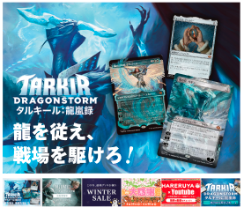
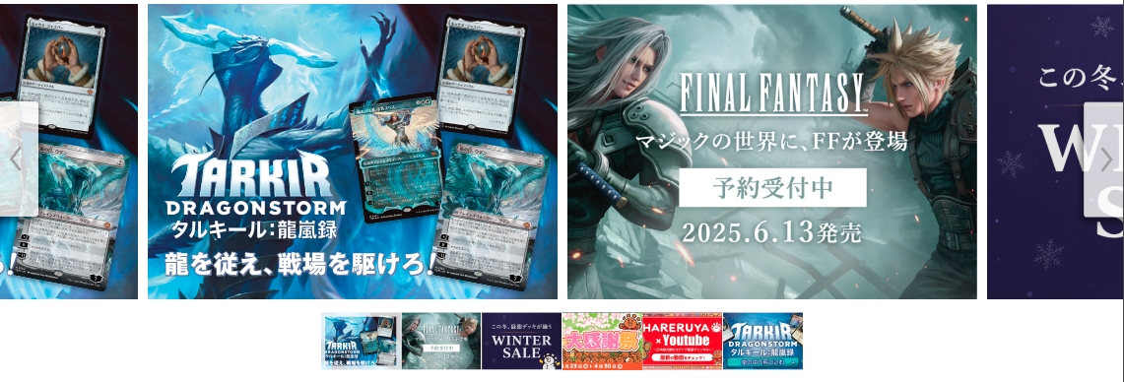
(1-1)
SP版
(1-2)
(1-3)
(1-4)
PC版

 | カスタマイズ説明
 | ・ | カスタマイズ要件
 |  | 検索機能の削除
 |  |  | ・ | 現行本店ECサイトのスライドバナー横にある検索機能を削除

 |  | 備考
 |  |  | デザインに関する仕様については、設計フェーズにて確定とする
 |  |  | ※バナーの追加削除や要素の配置換え等

 | ・ | カスタマイズ要件に記載の内容以外は現行踏襲とする

 | 処理概要（★はカスタマイズ項目）
 | ・ | 管理画面＞コンテンツ管理＞ブロック管理に設定されている、編集/削除不可のブロックを表示する

 | ★ | 以下の赤枠内のように表示されていた、現行本店ECサイトのスライドバナー横の検索機能を削除する
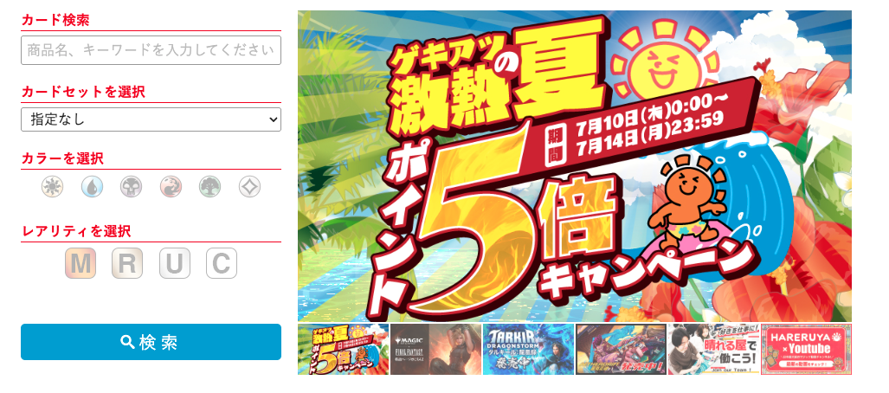

 | ・ | (1-1)バナーについて
 |  | ・ | 以下1~6のバナー情報は、管理画面＞トップバナー管理で設定される
 |  |  | 1 | 画像URL
 |  |  | 2 | リンク先URL
 |  |  | 3 | 言語
 |  |  | 4 | 表示タイプ
 |  |  | 5 | 画像alt属性
 |  |  |  | ※ | 画像alt属性とは、画像が表示されないときに代わりに表示するテキスト
 |  |  | 6 | 並び順
 |  | ※ | 別紙「0213_基本設計仕様書(データ管理)」のシート「バナー設定」と「画像設定」を参照

 |  | ・ | 以下1~5の条件でバナー画像を表示させる
 |  |  | 1 | 表示されているサイトと同一の言語
 |  |  | 2 | 表示タイプを「表示」で登録されている
 |  |  | 3 | 画像URLを登録されている
 |  |  | 4 | 登録されている並び順の昇順
 |  |  | 5 | 最大10件を取得

 |  | ・ | 7秒ごとに動的にバナーを左へスライドする

 | 識別ID |  |  | ラベル |  |  | 書式・制限 |  | 必須 |  | 最大文字数 または最大値 |  | 初期値 |  | 画面部品の説明
 | 1-1 |  |  | バナー |  |  | 画像 |  | - |  | - |  | - |  | ・管理画面＞トップバナー管理で設定された画像を表示する ・押下すると、管理画面＞トップバナー管理で設定されたリンク先URLに遷移する ・7秒ごとに動的に(1-1)バナーを左へ1枚スライドする
 | 1-2 |  |  | バナー選択 |  |  | 画像 |  | - |  | - |  | - |  | ・押下すると、(1-1)バナーに押下した画像が表示される (PC版では、画面内に(1-1)バナーが2枚表示されているうち、左側を対象とする)
 | 1-3 |  |  | 左スライド |  |  | スライドボタン |  | - |  | - |  | - |  | ・押下すると、(1-1)バナーを左へ1枚スライドする ・PC版のみに表示される
 | 1-4 |  |  | 右スライド |  |  | スライドボタン |  | - |  | - |  | - |  | ・押下すると、(1-1)バナーを右へ1枚スライドする ・PC版のみに表示される

 | 最新入荷アイテム レイアウト図
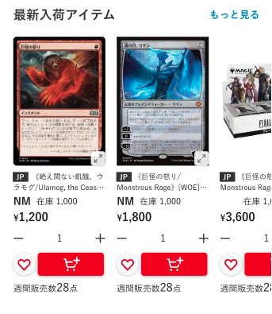
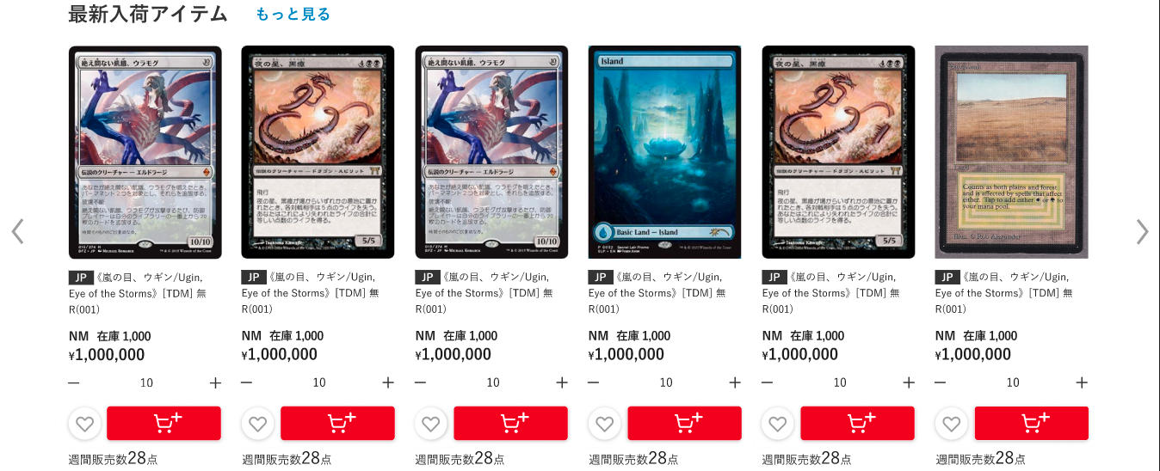
(2-2)
(2-3)
(2-5)
(2-6)
(2-7)
(2-8)
(2-9)
(2-10)
(2-11)
(2-12)
(2-13)
(2-14)
(2-15)
SP版
PC版
(2-19)
(2-4)
マウスオーバーすると、以下のように表示する
・商品画像をグレーアウト
・「画像を拡大」を表示
(2-20)
(2-16)
右に商品出力繰り返し
（記載省略）
右に商品出力繰り返し
（記載省略）
日本語版サイトの表示
英語版サイトの表示
Trending Now
more
more
stock 1000
stock 1000
Weekly Sold 28 items
Weekly Sold 28 items
日本語版サイトの表示
英語版サイトの表示
Trending Now
more
Weekly Sold 28 items
Weekly Sold 28 items
Weekly Sold 28 items
Weekly Sold 28 items
Weekly Sold 28 items
Weekly Sold 28 items
stock 1000
stock 1000
stock 1000
stock 1000
stock 1000
stock 1000
(2-17)
(2-18)

(2-1)

 | カスタマイズ説明
 | ・ | カスタマイズ要件
 |  | お気に入り機能の追加
 |  |  | ・ | 会員がログイン済みの場合、商品のお気に入り登録及び解除が行える

 |  | 備考
 |  |  | デザインに関する仕様については、設計フェーズにて確定とする
 |  |  | ※バナーの追加削除や要素の配置換え等

 | ・ | カスタマイズ要件に記載の内容以外は現行踏襲とする

 | 処理概要（★はカスタマイズ項目）
 | ・ | 管理画面＞コンテンツ管理＞ブロック管理に設定されている、編集/削除不可のブロックを表示する

 | ・ | 日本語/英語版サイトに応じた表示切替について
 |  | ・ | 日本語版サイトの場合
 |  |  | ・ | 以下1~7の条件で商品を表示させる
商品情報取得部分を共通ロジックとする。
ブロック内でタグIDを指定し商品情報を取得するようにすることで、 商品スライダー領域を追加しやすい形とする。
（ブロックの追加だけで済むようにする）
 |  |  |  | 1 | 「最新入荷アイテム」タグの商品
 |  |  |  | 2 | 本店の商品公開ステータスが「公開」であること
 |  |  |  | 3 | 在庫が1以上
 |  |  |  | 4 | 表示されているサイトに応じた言語の商品
 |  |  |  | 5 | 「最新入荷アイテム」タグに登録されている「優先表示商品」の並び順
 |  |  |  | 6 | 最大30件
 |  |  |  | 7 | 1件もなければ表示しない

 |  |  | ・ | 以下1~2は日本語版サイトのみに表示し、押下すると「最新入荷アイテム」タグで絞り込まれた商品一覧画面へ遷移する
 |  |  |  | 1 | (2-2)もっと見る
 |  |  |  | 2 | (2-16)もっと見る

 |  | ・英語版サイトの場合
 |  |  | ・ | 以下1~7の条件で商品を表示させる
 |  |  |  | 1 | 「Trending Now」タグの商品
 |  |  |  | 2 | 本店の商品公開ステータスが「公開」であること
 |  |  |  | 3 | 在庫が1以上
 |  |  |  | 4 | 表示されているサイトに応じた言語の商品
 |  |  |  | 5 | 「Trending Now」タグに登録されている「優先表示商品」の並び順
 |  |  |  | 6 | 最大30件
 |  |  |  | 7 | 1件もなければ表示しない

 |  |  | ・ | 以下1~2は英語版サイトのみに表示し、押下すると「Trending Now」タグで絞り込まれた商品一覧画面へ遷移する
 |  |  |  | 1 | (2-17)more
 |  |  |  | 2 | (2-18)more

 | ・ | (2-3)商品画像の読込中は、ローディングが表示される

 | ・ | (2-5)~(2-6)を押下すると、押下した商品の商品詳細画面へ遷移する

 | ★ | (2-13)お気に入りへ追加/解除の♡マークがが白色のときは未登録、塗りつぶされている場合はお気に入り登録済みとする

 | ・ | (2-13)お気に入りへ追加/解除を押下した場合の処理については、別紙「0303_基本設計仕様書(フロント_商品)」のシート「お気に入りへ追加/解除」を参照

 | 識別ID |  |  | ラベル |  |  | 書式・制限 |  | 必須 |  | 最大文字数 または最大値 |  | 初期値 |  | 画面部品の説明
 | 2-1 |  |  | 見出し |  |  | ラベル |  | - |  | - |  | - |  | ・管理画面＞コンテンツ管理＞ブロック管理にて編集可能
 | 2-2 |  |  | もっと見る |  |  | リンク |  | - |  | - |  | - |  | ・押下すると、「最新入荷アイテム」のタグで絞り込まれた商品一覧画面へ遷移する ・日本語版サイトのみに表示する
 | 2-3 |  |  | 商品画像 |  |  | 画像 |  | - |  | - |  | - |  | ・押下すると、商品画像の拡大が表示される ・PC版でマウスオーバーすると、以下のようにする ・商品画像をグレーアウト ・「画像を拡大」を表示
 | 2-4 |  |  | 商品画像拡大 |  |  | 商品画像拡大ボタン |  | - |  | - |  | - |  | ・押下すると、(2-3)商品画像の拡大が表示される ・SP版のみに表示する
 | 2-5 |  |  | カード言語 |  |  | ラベル |  | - |  | - |  | - |  | ・カード商品のみに表示する ・商品に登録されている言語コードを表示する ・押下すると、押下した商品の商品詳細画面へ遷移する
 | 2-6 |  |  | 商品名 |  |  | ラベル |  | - |  | - |  | - |  | ・商品がカードかつFoilが「あり」の場合、以下のように表示する 【Foil】商品名 (例)【Foil】(003)《アラシンの日輪盾/Arashin Sunshield》[TDM] 白C ・押下すると、押下した商品の商品詳細画面へ遷移する
 | 2-7 |  |  | 状態 |  |  | ラベル |  | - |  | - |  | - |  | ・カード商品のみに表示する
 | 2-8 |  |  | 在庫 |  |  | ラベル |  | - |  | - |  | - |  | -
 | 2-9 |  |  | 価格 |  |  | ラベル |  | - |  | - |  | - |  | -
 | 2-10 |  |  | マイナス |  |  | 商品数減ボタン |  | - |  | - |  | - |  | ・押下すると、(2-11)商品数を1つ減らす ・(2-11)商品数が1の場合に押下すると、(2-11)商品数を(2-8)在庫の数にする ・在庫がない商品の場合、表示しない
 | 2-11 |  |  | 商品数 |  |  | ラベル |  | - |  | - |  | - |  | ・在庫がない商品の場合、表示しない
 | 2-12 |  |  | プラス |  |  | 商品数増ボタン |  | - |  | - |  | - |  | ・押下すると、(2-11)商品数を1つ増やす ・(2-11)商品数が(2-8)在庫の数の場合に押下すると、(2-11)商品数を1にする ・在庫がない商品の場合、表示しない
 | 2-13 |  |  | お気に入りへ追加/解除 |  |  | ボタン |  | - |  | - |  | - |  | ※カスタマイズ対応、会員がログイン済みの場合、会員のお気に入り商品かどうか分かることを表示 ・本店のみに表示する ・♡マークが白色のときは未登録、塗りつぶされている場合はお気に入り登録済みとする ・押下後の処理は処理概要を参照
 | 2-14 |  |  | カートに入れる |  |  | ボタン |  | - |  | - |  | - |  | ・押下すると、(2-11)商品数の数量分商品ををカートに追加する ・在庫がない商品の場合、表示しない
 | 2-15 |  |  | 週間販売数 |  |  | ラベル |  | - |  | - |  | - |  | ・期間別販売数集計バッチで出力された過去1週間のうちに本店サイトで注文された商品数を表示する ※期間別販売数集計バッチについては、別紙「0404_基本設計仕様書(バッチ_商品管理)」のシート「期間別販売数集計」を参照 ・過去1週間のうちに本店サイトで注文されていない場合、非表示にする
 | 2-16 |  |  | もっと見る |  |  | リンク |  | - |  | - |  | - |  | ・押下すると、「最新入荷アイテム」のタグで絞り込まれた商品一覧画面へ遷移する ・日本語版サイトのみに表示する
 | 2-17 |  |  | more |  |  | リンク |  | - |  | - |  | - |  | ・押下すると、「Trending Now」のタグで絞り込まれた商品一覧画面へ遷移する ・英語版サイトのみに表示する
 | 2-18 |  |  | more |  |  | リンク |  | - |  | - |  | - |  | ・押下すると、「Trending Now」のタグで絞り込まれた商品一覧画面へ遷移する ・英語版サイトのみに表示する
 | 2-19 |  |  | 左スライド |  |  | スライドボタン |  | - |  | - |  | - |  | ・押下すると、表示されている商品を左へ1つスライドする ・PC版のみに表示される
 | 2-20 |  |  | 右スライド |  |  | スライドボタン |  | - |  | - |  | - |  | ・押下すると、表示されている商品を右へ1つスライドする ・PC版のみに表示される

 | SALE開催中 レイアウト図
 |  |  |  |  |  |  |  |  |  |  |  |  |  |  |  |  |  |  |  | ›
SP版

１段表示
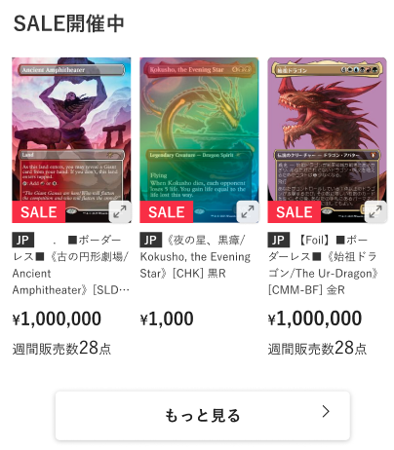
(3-1)

右に商品出力繰り返し
（記載省略）
(3-2)

(3-10)
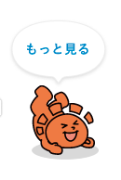

(3-3)
(3-4)
(3-5)
(3-6)

(3-7)

(3-8)

(3-9)

２段表示

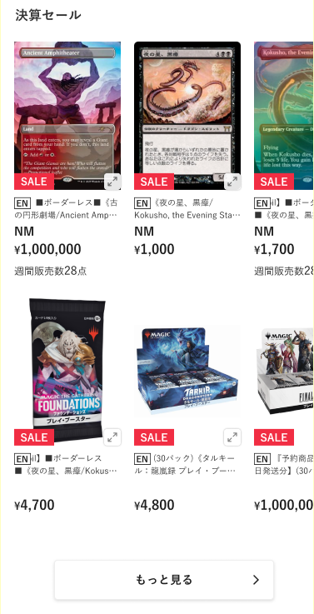

右に商品出力繰り返し
（記載省略）

マウスオーバーすると、以下のように表示する
・商品画像をグレーアウト
・「画像を拡大」を表示
PC版

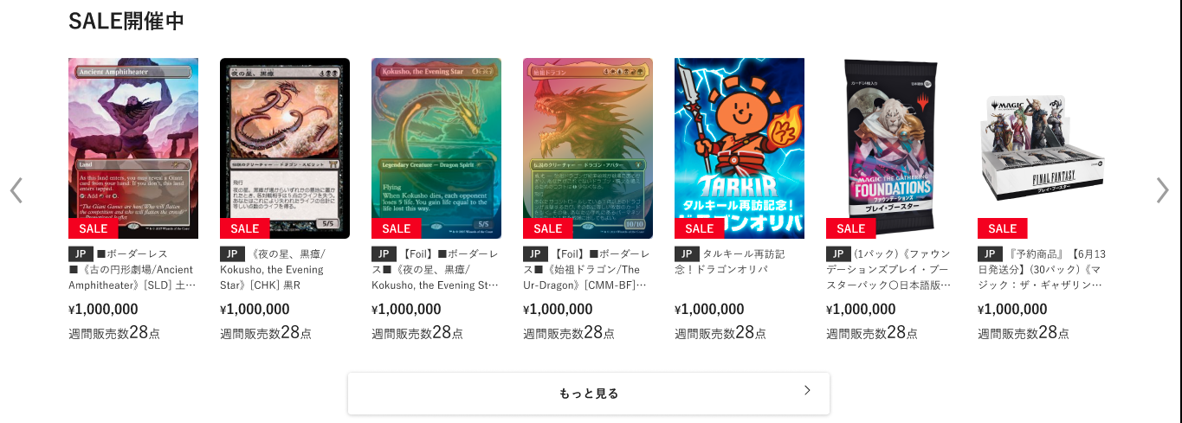

(3-11)
(3-12)

 | カスタマイズ説明
 | ・ | カスタマイズ要件
 |  | 備考
 |  |  | デザインに関する仕様については、設計フェーズにて確定とする
 |  |  | ※バナーの追加削除や要素の配置換え等

 | ・ | カスタマイズ要件に記載の内容以外は現行踏襲とする

 | 処理概要（★はカスタマイズ項目）
 | ★ | 新規機能として追加する

 | ★ | 管理画面＞コンテンツ管理＞ブロック管理に設定されている、編集/削除不可のブロックを表示する

 | ★ | 1段表示ブロックと2段表示ブロックを用意し、管理画面＞コンテンツ管理＞レイアウト管理にて入れ替え可能とする

 | ★ | 以下1~7の条件で商品を表示する
 |  | 1 | セールタグの商品
 |  | 2 | 本店の商品公開ステータスが「公開」であること
 |  | 3 | 在庫が1以上
 |  | 4 | 表示されているサイトに応じた言語の商品
 |  | 5 | セールタグに登録されている「優先表示商品」の並び順
 |  | 6 | 最大30件
 |  | 7 | 1件もなければ表示しない

 | ★ | (3-2)商品画像の読込中は、ローディングが表示される

 | ★ | (3-5)~(3-6)を押下すると、押下した商品の商品詳細画面へ遷移する

 | ★ | 以下1~2を押下すると、セールタグで絞り込まれた商品一覧画面へ遷移する
 |  | 1 | (3-9)もっと見る
 |  | 2 | (3-10)もっと見る

 | 識別ID |  |  | ラベル |  |  | 書式・制限 |  | 必須 |  | 最大文字数 または最大値 |  | 初期値 |  | 画面部品の説明
 | 3-1 |  |  | 見出し |  |  | ラベル |  | - |  | - |  | - |  | ・管理画面＞コンテンツ管理＞ブロック管理にて編集可能
 | 3-2 |  |  | 商品画像 |  |  | 画像 |  | - |  | - |  | - |  | ・押下すると、商品画像の拡大が表示される ・PC版でマウスオーバーすると、以下のようにする ・商品画像をグレーアウト ・「画像を拡大」を表示
 | 3-3 |  |  | SALE |  |  | ラベル |  | - |  | - |  | - |  | ・セール商品(セールフラグが1)の場合のみ表示する
 | 3-4 |  |  | 商品画像拡大 |  |  | 商品画像拡大ボタン |  | - |  | - |  | - |  | ・押下すると、(3-2)商品画像の拡大を表示する ・SP版のみに表示する
 | 3-5 |  |  | カード言語 |  |  | ラベル |  | - |  | - |  | - |  | ・カード商品のみに表示する ・商品に登録されている言語コードを表示する ・押下すると、押下した商品の商品詳細画面へ遷移する
 | 3-6 |  |  | 商品名 |  |  | ラベル |  | - |  | - |  | - |  | ・商品がカードかつFoilが「あり」の場合、以下のように表示する 【Foil】商品名 (例)【Foil】(003)《アラシンの日輪盾/Arashin Sunshield》[TDM] 白C ・押下すると、押下した商品の商品詳細画面へ遷移する
 | 3-7 |  |  | 価格 |  |  | ラベル |  | - |  | - |  | - |  | -
 | 3-8 |  |  | 週間販売数 |  |  | ラベル |  | - |  | - |  | - |  | ・期間別販売数集計バッチで出力された過去1週間のうちに本店サイトで注文された商品数を表示する ※期間別販売数集計バッチについては、別紙「0404_基本設計仕様書(バッチ_商品管理)」のシート「期間別販売数集計」を参照 ・過去1週間のうちに本店サイトで注文されていない場合、非表示にする
 | 3-9 |  |  | もっと見る |  |  | リンク |  | - |  | - |  | - |  | ・押下すると、セールタグで絞り込まれた商品一覧画面へ遷移する
 | 3-10 |  |  | もっと見る |  |  | リンク |  | - |  | - |  | - |  | ・押下すると、セールタグで絞り込まれた商品一覧画面へ遷移する
 | 3-11 |  |  | 左スライド |  |  | スライドボタン |  | - |  | - |  | - |  | ・押下すると、表示されている商品を左へ1つスライドする ・PC版のみに表示される
 | 3-12 |  |  | 右スライド |  |  | スライドボタン |  | - |  | - |  | - |  | ・押下すると、表示されている商品を右へ1つスライドする ・PC版のみに表示される

 | あなたのお気に入り レイアウト図

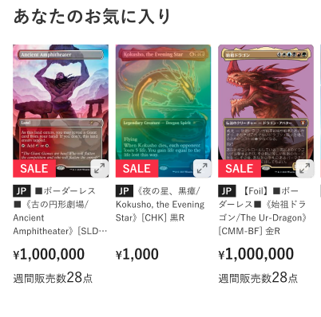
(4-1)
(4-2)
(4-4)
(4-5)
(4-6)
(4-3)
SP版
PC版
(4-7)
(4-8)
(4-9)
マウスオーバーすると、以下のようにする
・商品画像をグレーアウト
・「画像を拡大」を表示

 | カスタマイズ説明
 | ・ | カスタマイズ要件
 |  | お気に入り機能の追加
 |  |  | ・ | 会員がログイン済みの場合、商品のお気に入り登録及び解除が行える

 |  | お気に入り商品の表示
 |  |  | ・ | 会員がログイン済みの場合、会員のお気に入り商品の一覧を表示する

 |  | 備考
 |  |  | デザインに関する仕様については、設計フェーズにて確定とする
 |  |  | ※バナーの追加削除や要素の配置換え等

 | ・ | カスタマイズ要件に記載の内容以外は現行踏襲とする

 | 処理概要（★はカスタマイズ項目）
 | ★ | 新規機能として追加する

 | ★ | 管理画面＞コンテンツ管理＞ブロック管理に設定されている、編集/削除不可のブロックを表示する

 | ★ | 会員がログイン済みの場合のみ表示する

 | ★ | 以下1~6の条件で商品を表示する
 |  | 1 | 会員にお気に入り登録されている商品
 |  | 2 | 本店の商品公開ステータスが「公開」であること
 |  | 3 | 表示されているサイトに応じた言語の商品
 |  | 4 | お気に入り登録日の降順
 |  | 5 | 最大30件
 |  | 6 | 1件もなければ表示しない

 | ★ | (4-1)商品画像の読込中は、ローディングが表示される

 | ★ | (4-4)~(4-5)を押下すると、押下した商品の商品詳細画面へ遷移する

 | 識別ID |  |  | ラベル |  |  | 書式・制限 |  | 必須 |  | 最大文字数 または最大値 |  | 初期値 |  | 画面部品の説明
 | 4-1 |  |  | 商品画像 |  |  | 画像 |  | - |  | - |  | - |  | ・押下すると、商品画像の拡大が表示される ・PC版でマウスオーバーすると、以下のようにする ・商品画像をグレーアウト ・「画像を拡大」を表示
 | 4-2 |  |  | SALE |  |  | ラベル |  | - |  | - |  | - |  | ・セール商品(セールフラグが1)の場合のみ表示する
 | 4-3 |  |  | 商品画像拡大 |  |  | 商品画像拡大ボタン |  | - |  | - |  | - |  | ・押下すると、(4-1)商品画像の拡大を表示する ・SP版のみに表示する
 | 4-4 |  |  | カード言語 |  |  | ラベル |  | - |  | - |  | - |  | ・カード商品のみに表示する ・商品に登録されている言語コードを表示する ・押下すると、押下した商品の商品詳細画面へ遷移する
 | 4-5 |  |  | 商品名 |  |  | ラベル |  | - |  | - |  | - |  | ・商品がカードかつFoilが「あり」の場合、以下のように表示する 【Foil】商品名 (例)【Foil】(003)《アラシンの日輪盾/Arashin Sunshield》[TDM] 白C ・押下すると、押下した商品の商品詳細画面へ遷移する
 | 4-6 |  |  | 価格 |  |  | ラベル |  | - |  | - |  | - |  | -
 | 4-7 |  |  | 週間販売数 |  |  | ラベル |  | - |  | - |  | - |  | ・期間別販売数集計バッチで出力された過去1週間のうちに本店サイトで注文された商品数を表示する ※期間別販売数集計バッチについては、別紙「0404_基本設計仕様書(バッチ_商品管理)」のシート「期間別販売数集計」を参照 ・過去1週間のうちに本店サイトで注文されていない場合、非表示にする
 | 4-8 |  |  | 左スライド |  |  | スライドボタン |  | - |  | - |  | - |  | ・押下すると、表示されている商品を左へ1つスライドする ・PC版のみに表示される
 | 4-9 |  |  | 右スライド |  |  | スライドボタン |  | - |  | - |  | - |  | ・押下すると、表示されている商品を右へ1つスライドする ・PC版のみに表示される

 | アイテムを探す レイアウト図

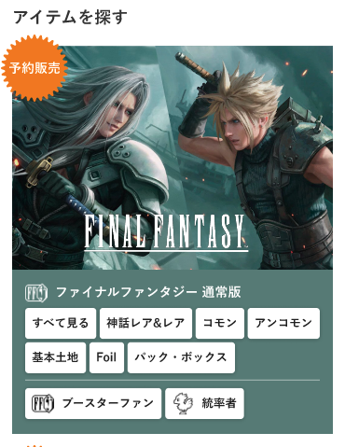
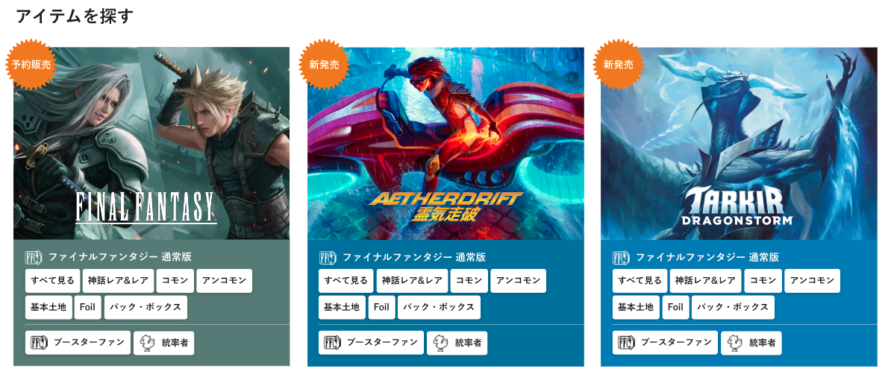
(5-1)
(5-2)
(5-4)
(5-5)
(5-6)
(5-3)
(4-1)~(4-6)出力繰り返し（記載省略）
SP版
PC版

 | カスタマイズ説明
 | ・ | カスタマイズ要件
 |  | アイテムをを探すの表示について
 |  |  | ・ | 最新セットカテゴリの表示の上部に静的コンテンツとして表示する
 |  |  |  | 3つ固定で表示する
 |  |  |  | 表示内容は「予約、予約、最新」「予約、最新、最新」などデザイン基本設計で決定する

 |  | 備考
 |  |  | デザインに関する仕様については、設計フェーズにて確定とする
 |  |  | ※バナーの追加削除や要素の配置換え等

 | ・ | カスタマイズ要件に記載の内容以外は現行踏襲とする

 | 処理概要（★はカスタマイズ項目）
 | ★ | 新規機能として追加する

 | ★ | 管理画面＞コンテンツ管理＞ブロック管理に設定されている、編集可能なブロックを表示する
 |  | ※ | 本店と支店（支店は全て共通）で異なるブロックを表示する

 | ★ | 全ての画面部品は静的コンテンツとする

 | ★ | (5-5)カテゴリを押下すると、押下したカテゴリで絞り込まれた商品一覧画面へ遷移する

 | ★ | (5-6)通常盤以外のカードセットを押下すると、押下したカードセットで絞り込まれた商品一覧画面へ遷移する

 | 識別ID |  |  | ラベル |  |  | 書式・制限 |  | 必須 |  | 最大文字数 または最大値 |  | 初期値 |  | 画面部品の説明
 | 5-1 |  |  | ラベル |  |  | ラベル |  | - |  | - |  | - |  | -
 | 5-2 |  |  | カードセット画像 |  |  | 画像 |  | - |  | - |  | - |  | -
 | 5-3 |  |  | シンボル画像 |  |  | 画像 |  | - |  | - |  | - |  | -
 | 5-4 |  |  | 通常盤カードセット名 |  |  | ラベル |  | - |  | - |  | - |  | -
 | 5-5 |  |  | カテゴリ |  |  | リンク |  | - |  | - |  | - |  | ・押下すると、押下したカテゴリで絞り込まれた商品一覧画面へ遷移する
 | 5-6 |  |  | 通常盤以外のカードセット |  |  | リンク |  | - |  | - |  | - |  | ・押下すると、押下したカードセットで絞り込まれた商品一覧画面へ遷移する

 | カテゴリ一覧 レイアウト図
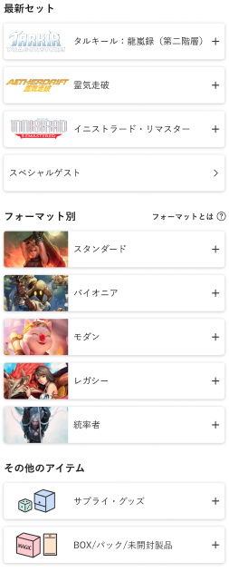
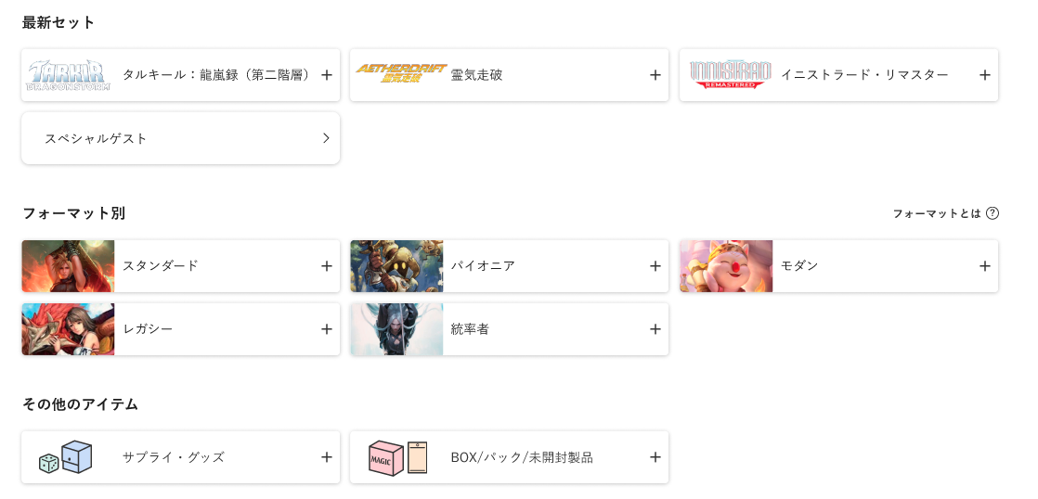
SP版
PC版

 | カスタマイズ説明
 | ・ | カスタマイズ要件
 |  | 最新セットカテゴリの表示
 |  |  | ・ | 商品カテゴリの第一階層が「最新セット」であるカテゴリをツリー表示する

 |  | 最新セット以外のカテゴリ表示
 |  |  | ・ | 商品カテゴリの第一階層が「最新セット」以外のカテゴリを最新セット表示と分けてツリー表示する
 |  |  |  | ※0204_管理画面_商品管理.xlsxの「別添資料_カテゴリ子検索条件について」にて表示条件を整理

 |  | カテゴリに表示されるレアリティについて
 |  |  | ・ | カテゴリに表示されるレアリティは、カテゴリ登録機能にてカテゴリとして設定することができる
 |  |  | ・ | レアリティ押下によってURLに含める検索パラメータもカテゴリ登録機能にて設定することができる
 |  |  | ・ | レアリティ押下によって対応する検索パラメータをURLに含めた商品一覧画面へ遷移する
 |  |  | ・ | レアリティ押下によって遷移する商品一覧画面ではレアリティの変更ができるようにする

 |  | 備考
 |  |  | デザインに関する仕様については、設計フェーズにて確定とする
 |  |  | ※バナーの追加削除や要素の配置換え等

 | ・ | カスタマイズ要件に記載の内容以外は現行踏襲とする

 | 処理概要（★はカスタマイズ項目）
 | ・ | 処理概要は、別紙「0303_基本設計仕様書(フロント_商品)」のシート「カテゴリ一覧」を参照

 | おすすめ特集 レイアウト図
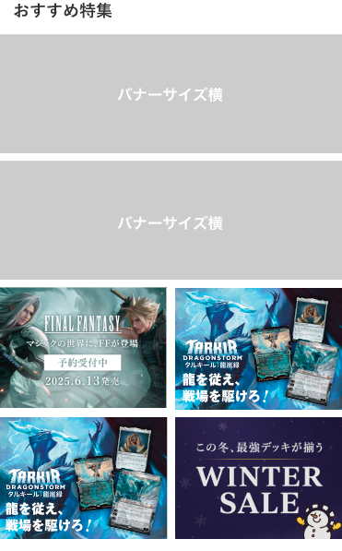
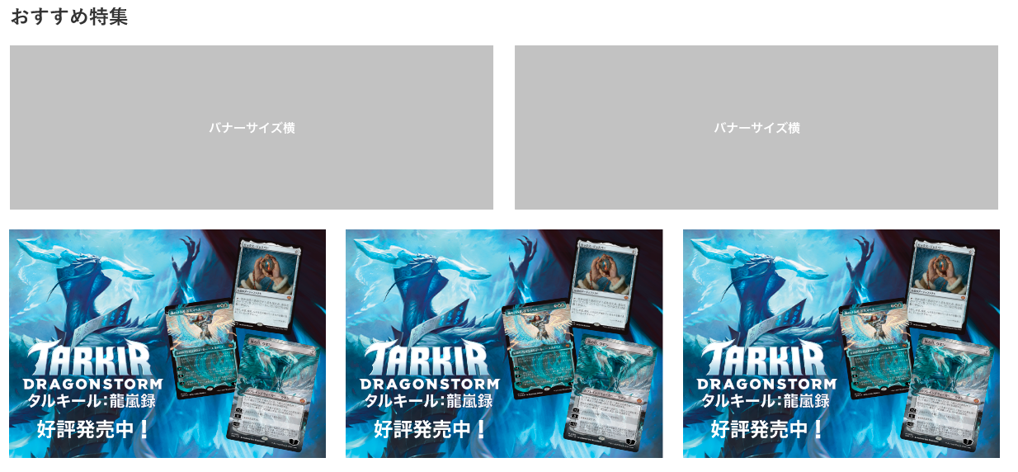
(7-1)
SP版
PC版

 | カスタマイズ説明
 | ・ | カスタマイズ要件
 |  | 備考
 |  |  | デザインに関する仕様については、設計フェーズにて確定とする
 |  |  | ※バナーの追加削除や要素の配置換え等

 | ・ | カスタマイズ要件に記載の内容以外は現行踏襲とする

 | 処理概要（★はカスタマイズ項目）
 | ・ | 管理画面＞コンテンツ管理＞ブロック管理に設定されている、編集/削除可能なブロックを表示する

 | 識別ID |  |  | ラベル |  |  | 書式・制限 |  | 必須 |  | 最大文字数 または最大値 |  | 初期値 |  | 画面部品の説明
 | 7-1 |  |  | バナー画像 |  |  | 画像 |  | - |  | - |  | - |  | ・押下すると、html内で各画像に設定しているURLに遷移する

 | 値下げしました！ レイアウト図

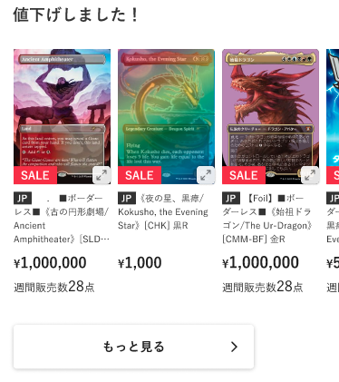
(8-1)
(8-2)
(8-4)
(8-5)
(8-6)
(8-7)
(8-8)
SP版
PC版
(8-9)
(8-10)
(8-3)
マウスオーバーすると、以下のようにする
・商品画像をグレーアウト
・「画像を拡大」を表示

 | カスタマイズ説明
 | ・ | カスタマイズ要件
 |  | 備考
 |  |  | デザインに関する仕様については、設計フェーズにて確定とする
 |  |  | ※バナーの追加削除や要素の配置換え等

 | ・ | カスタマイズ要件に記載の内容以外は現行踏襲とする

 | 処理概要（★はカスタマイズ項目）
 | ・ | 管理画面＞コンテンツ管理＞ブロック管理に設定されている、編集/削除不可のブロックを表示する

 | ・ | 以下1~7の条件で商品を表示する
 |  | 1 | 「値下げ」タグの商品
 |  | 2 | 本店の商品公開ステータスが「公開」であること
 |  | 3 | 在庫が1以上
 |  | 4 | 表示されているサイトに応じた言語の商品
 |  | 5 | 「値下げ」タグに登録されている「優先表示商品」の並び順
 |  | 6 | 最大30件
 |  | 7 | 1件もなければ表示しない

 | ・ | (8-1)商品画像の読込中は、ローディングが表示される

 | ・ | (8-4)~(8-5)を押下すると、押下した商品の商品詳細画面へ遷移する

 | ・ | (8-8)もっと見るを押下すると、「値下げ」のタグで絞り込まれた商品一覧画面へ遷移する

 | 識別ID |  |  | ラベル |  |  | 書式・制限 |  | 必須 |  | 最大文字数 または最大値 |  | 初期値 |  | 画面部品の説明
 | 8-1 |  |  | 商品画像 |  |  | 画像 |  | - |  | - |  | - |  | ・押下すると、商品画像の拡大が表示される ・PC版でマウスオーバーを行うと、以下のように表示する ・商品画像をグレーアウトする ・「画像を拡大」を表示する
 | 8-2 |  |  | SALE |  |  | ラベル |  | - |  | - |  | - |  | ・セール商品(セールフラグが1)の場合のみ表示する
 | 8-3 |  |  | 商品画像拡大 |  |  | 商品画像拡大ボタン |  | - |  | - |  | - |  | ・押下すると、(8-1)商品画像の拡大を表示する ・SP版のみに表示する
 | 8-4 |  |  | カード言語 |  |  | ラベル |  | - |  | - |  | - |  | ・カード商品のみに表示する ・商品に登録されている言語コードを表示する ・押下すると、押下した商品の商品詳細画面へ遷移する
 | 8-5 |  |  | 商品名 |  |  | ラベル |  | - |  | - |  | - |  | ・商品がカードかつFoilが「あり」の場合、以下のように表示する 【Foil】商品名 (例)【Foil】(003)《アラシンの日輪盾/Arashin Sunshield》[TDM] 白C ・押下すると、押下した商品の商品詳細画面へ遷移する
 | 8-6 |  |  | 価格 |  |  | ラベル |  | - |  | - |  | - |  | -
 | 8-7 |  |  | 週間販売数 |  |  | ラベル |  | - |  | - |  | - |  | ・期間別販売数集計バッチで出力された過去1週間のうちに本店サイトで注文された商品数を表示する ※期間別販売数集計バッチについては、別紙「0404_基本設計仕様書(バッチ_商品管理)」のシート「期間別販売数集計」を参照 ・過去1週間のうちに本店サイトで注文されていない場合、非表示にする
 | 8-8 |  |  | もっと見る |  |  | リンク |  | - |  | - |  | - |  | ・押下すると、「値下げ」のタグで絞り込まれた商品一覧画面へ遷移する
 | 8-9 |  |  | 左スライド |  |  | スライドボタン |  | - |  | - |  | - |  | ・押下すると、表示されている商品を左へ1つスライドする ・PC版のみに表示される
 | 8-10 |  |  | 右スライド |  |  | スライドボタン |  | - |  | - |  | - |  | ・押下すると、表示されている商品を右へ1つスライドする ・PC版のみに表示される

 | 補充しました！ レイアウト図

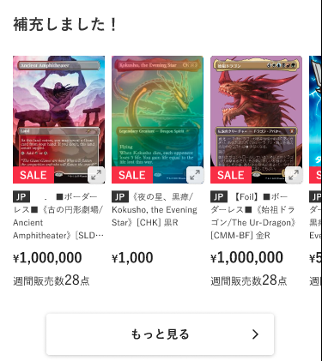
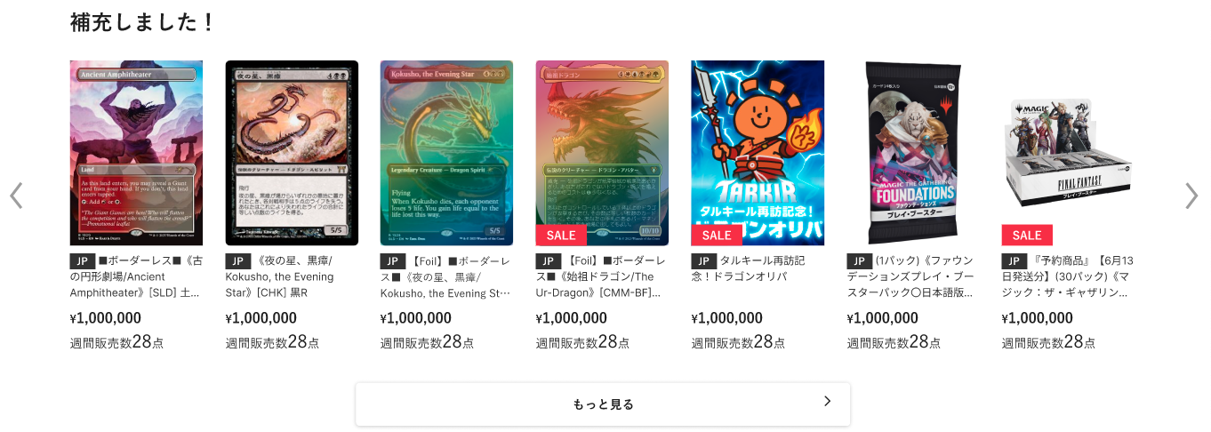
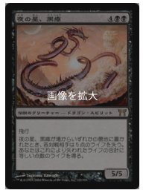
(9-1)
(9-2)
(9-4)
(9-5)
(9-6)
(9-7)
(9-8)
SP版
PC版
(9-9)
(9-10)
(9-3)
マウスオーバーすると、以下のように表示する
・商品画像をグレーアウト
・「画像を拡大」を表示

 | カスタマイズ説明
 | ・ | カスタマイズ要件
 |  | 備考
 |  |  | デザインに関する仕様については、設計フェーズにて確定とする
 |  |  | ※バナーの追加削除や要素の配置換え等

 | ・ | カスタマイズ要件に記載の内容以外は現行踏襲とする

 | 処理概要（★はカスタマイズ項目）
 | ・ | 管理画面＞コンテンツ管理＞ブロック管理に設定されている、編集/削除不可のブロックを表示する

 | ・ | 以下1~7の条件で商品を表示する
 |  | 1 | 「補充しました」タグの商品
 |  | 2 | 本店の商品公開ステータスが「公開」であること
 |  | 3 | 在庫が1以上
 |  | 4 | 表示されているサイトに応じた言語の商品
 |  | 5 | 「補充しました」タグに登録されている「優先表示商品」の並び順
 |  | 6 | 最大30件
 |  | 7 | 1件もなければ表示しない

 | ・ | (9-1)商品画像の読込中は、ローディングが表示される

 | ・ | (9-4)~(9-5)を押下すると、押下した商品の商品詳細画面へ遷移する

 | ・ | (9-8)もっと見るを押下すると、「補充しました」のタグで絞り込まれた商品一覧画面へ遷移する

 | 識別ID |  |  | ラベル |  |  | 書式・制限 |  | 必須 |  | 最大文字数 または最大値 |  | 初期値 |  | 画面部品の説明
 | 9-1 |  |  | 商品画像 |  |  | 画像 |  | - |  | - |  | - |  | ・押下すると、商品画像の拡大が表示される ・PC版でマウスオーバーすると、以下のようにする ・商品画像をグレーアウト ・「画像を拡大」を表示
 | 9-2 |  |  | SALE |  |  | ラベル |  | - |  | - |  | - |  | ・セール商品(セールフラグが1)の場合のみ表示する
 | 9-3 |  |  | 商品画像拡大 |  |  | 商品画像拡大ボタン |  | - |  | - |  | - |  | ・押下すると、(9-1)商品画像の拡大を表示する ・SP版のみに表示する
 | 9-4 |  |  | カード言語 |  |  | ラベル |  | - |  | - |  | - |  | ・カード商品のみに表示する ・商品に登録されている言語コードを表示する ・押下すると、押下した商品の商品詳細画面へ遷移する
 | 9-5 |  |  | 商品名 |  |  | ラベル |  | - |  | - |  | - |  | ・商品がカードかつFoilが「あり」の場合、以下のように表示する 【Foil】商品名 (例)【Foil】(003)《アラシンの日輪盾/Arashin Sunshield》[TDM] 白C ・押下すると、押下した商品の商品詳細画面へ遷移する
 | 9-6 |  |  | 価格 |  |  | ラベル |  | - |  | - |  | - |  | -
 | 9-7 |  |  | 週間販売数 |  |  | ラベル |  | - |  | - |  | - |  | ・期間別販売数集計バッチで出力された過去1週間のうちに本店サイトで注文された商品数を表示する ※期間別販売数集計バッチについては、別紙「0404_基本設計仕様書(バッチ_商品管理)」のシート「期間別販売数集計」を参照 ・過去1週間のうちに本店サイトで注文されていない場合、非表示にする
 | 9-8 |  |  | もっと見る |  |  | リンク |  | - |  | - |  | - |  | ・押下すると、「補充しました」のタグで絞り込まれた商品一覧画面へ遷移する
 | 9-9 |  |  | 左スライド |  |  | スライドボタン |  | - |  | - |  | - |  | ・押下すると、表示されている商品を左へ1つスライドする ・PC版のみに表示される
 | 9-10 |  |  | 右スライド |  |  | スライドボタン |  | - |  | - |  | - |  | ・押下すると、表示されている商品を右へ1つスライドする ・PC版のみに表示される

 | デッキ採用枚数ランキング レイアウト図
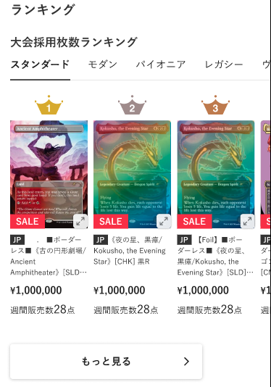
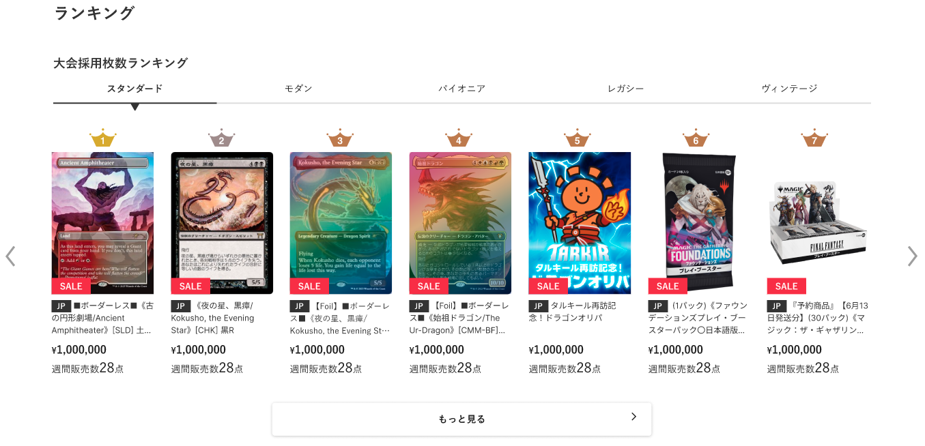
(10-1)
SP版
PC版
(10-2)
(10-3)
(10-4)
(10-5)
(10-6)
(10-7)
(10-8)
(10-9)
(10-10)
(10-11)
マウスオーバーすると、以下のように表示する
・商品画像をグレーアウト
・「画像を拡大」を表示

デッキ採用枚数ランキング

デッキ採用枚数ランキング

 | カスタマイズ説明
 | ・ | カスタマイズ要件
 |  | デッキ採用枚数TOP30の表示
 |  |  | ・ | 本店フロント＞デッキ検索＞採用枚数ランキング画面にあるスペル採用枚数ランキングと同じものを表示する

 |  | 備考
 |  |  | デザインに関する仕様については、設計フェーズにて確定とする
 |  |  | ※バナーの追加削除や要素の配置換え等

 | ・ | カスタマイズ要件に記載の内容以外は現行踏襲とする

 | 処理概要（★はカスタマイズ項目）
 | ★ | 新規機能として追加する

 | ★ | 商品の表示について
 |  | ★ | デッキ採用枚数ランキングの取得結果のキャッシュ（1時間以内に保存されたもの）がある場合は、それを利用する
 |  |  | ※ | キャッシュが存在しない場合は、後述の1~6に基づいて商品を検索し、その結果を1時間キャッシュとして保存する

 |  | ★ | 以下1~7の条件で商品を表示する
 |  |  | 1 | (10-1)フォーマットに紐づく
 |  |  | 2 | 現在から、(10-1)フォーマットに設定しているメタゲーム分析日数内に開催されたイベントで使用されたデッキで使用されている
 |  |  | 3 | 公開しているデッキで使用されている
 |  |  | 4 | 土地カードではない
 |  |  | 5 | 並び順は以下を上から優先される
 |  |  |  | ・ | 使用枚数の多い順
 |  |  |  | ・ | 色順
 |  |  |  | ・ | 英語名順
 |  |  | 6 | 最大30位まで取得
 |  |  | 7 | 1件もなければ表示しない
 |  |  | ※ | 1~5の条件は、本店フロント＞デッキ検索＞採用枚数ランキング画面の「スペル採用枚数ランキング」の表示条件と同一とする

 | ★ | (10-3)商品画像の読込中は、ローディングが表示される

 | ★ | (10-6)~(10-7)を押下すると、押下した商品の商品詳細画面へ遷移する

 | 識別ID |  |  | ラベル |  |  | 書式・制限 |  | 必須 |  | 最大文字数 または最大値 |  | 初期値 |  | 画面部品の説明
 | 10-1 |  |  | フォーマット |  |  | 単一選択 |  | - |  | - |  | スタンダード |  | ・管理画面より、「ランキング表示」にチェックを入れて登録されているフォーマットを表示 ※管理画面の設定画面については、別紙「0208_基本設計仕様書(カード管理)」のシート「フォーマット詳細(登録・編集・削除)」を参照 ・選択中のフォーマットに応じて、(10-2)~(10-9)にランキングを表示する ・選択中のフォーマットを太字にし、アンダーラインを表示する
 | 10-2 |  |  | ランキング |  |  | ラベル |  | - |  | - |  | - |  | ・(10-1)フォーマットの採用枚数ランキングの順位を表示する
 | 10-3 |  |  | 商品画像 |  |  | 画像 |  | - |  | - |  | - |  | ・押下すると、商品画像の拡大が表示される ・PC版でマウスオーバーすると、以下のようにする ・商品画像をグレーアウト ・「画像を拡大」を表示
 | 10-4 |  |  | SALE |  |  | ラベル |  | - |  | - |  | - |  | ・セール商品(セールフラグが1)の場合のみ表示する
 | 10-5 |  |  | 商品画像拡大 |  |  | 商品画像拡大ボタン |  | - |  | - |  | - |  | ・押下すると、(10-1)商品画像の拡大を表示する ・SP版のみに表示する
 | 10-6 |  |  | カード言語 |  |  | ラベル |  | - |  | - |  | - |  | ・カード商品のみに表示する ・商品に登録されている言語コードを表示する ・押下すると、押下した商品の商品詳細画面へ遷移する
 | 10-7 |  |  | 商品名 |  |  | ラベル |  | - |  | - |  | - |  | ・商品がカードかつFoilが「あり」の場合、以下のように表示する 【Foil】商品名 (例)【Foil】(003)《アラシンの日輪盾/Arashin Sunshield》[TDM] 白C ・押下すると、押下した商品の商品詳細画面へ遷移する
 | 10-8 |  |  | 価格 |  |  | ラベル |  | - |  | - |  | - |  | -
 | 10-9 |  |  | 週間販売数 |  |  | ラベル |  | - |  | - |  | - |  | ・期間別販売数集計バッチで出力された過去1週間のうちに本店サイトで注文された商品数を表示する ※期間別販売数集計バッチについては、別紙「0404_基本設計仕様書(バッチ_商品管理)」のシート「期間別販売数集計」を参照 ・過去1週間のうちに本店サイトで注文されていない場合、非表示にする
 | 10-10 |  |  | 左スライド |  |  | スライドボタン |  | - |  | - |  | - |  | ・押下すると、表示されている商品を左へ1つスライドする ・PC版のみに表示される
 | 10-11 |  |  | 右スライド |  |  | スライドボタン |  | - |  | - |  | - |  | ・押下すると、表示されている商品を右へ1つスライドする ・PC版のみに表示される

 | 売れ筋アイテムランキング レイアウト図
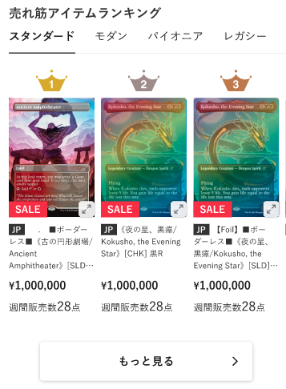
SP版
PC版
(11-1)
(11-2)
(11-3)
(11-5)
(11-6)
(11-4)
(11-7)
(11-8)
(11-9)
(11-10)
マウスオーバーすると、以下のように表示する
・商品画像をグレーアウト
・「画像を拡大」を表示

 | カスタマイズ説明
 | ・ | カスタマイズ要件
 |  | 売れ筋アイテムTOP30の表示
 |  |  | ・ | 支店ごとに表示されている商品の中から、直近7日間の販売数が多い順に商品を表示する

 |  | 備考
 |  |  | デザインに関する仕様については、設計フェーズにて確定とする
 |  |  | ※バナーの追加削除や要素の配置換え等

 | ・ | カスタマイズ要件に記載の内容以外は現行踏襲とする

 | 処理概要（★はカスタマイズ項目）
 | ★ | 新規機能として追加する

 | ★ | 以下1~3の条件で商品を表示する
 |  | 1 | 期間別販売数集計バッチによって集計した週間販売数が多い順
 |  |  | ※ | 期間別販売数集計バッチについては、別紙「0404_基本設計仕様書(バッチ_商品管理)」のシート「期間別販売数集計」を参照
 |  | 2 | 最大30位まで取得
 |  | 3 | 1件もなければ表示しない

 | ★ | (11-2)商品画像の読込中は、ローディングが表示される

 | ★ | (11-5)~(11-6)を押下すると、押下した商品の商品詳細画面へ遷移する

 | 識別ID |  |  | ラベル |  |  | 書式・制限 |  | 必須 |  | 最大文字数 または最大値 |  | 初期値 |  | 画面部品の説明
 | 11-1 |  |  | ランキング |  |  | ラベル |  | - |  | - |  | - |  | ・売れ筋アイテムランキングの順位を表示する
 | 11-2 |  |  | 商品画像 |  |  | 画像 |  | - |  | - |  | - |  | ・押下すると、商品画像の拡大が表示される ・PC版でマウスオーバーすると、以下のようにする ・商品画像をグレーアウト ・「画像を拡大」を表示
 | 11-3 |  |  | SALE |  |  | ラベル |  | - |  | - |  | - |  | ・セール商品(セールフラグが1)の場合のみ表示する
 | 11-4 |  |  | 商品画像拡大 |  |  | 商品画像拡大ボタン |  | - |  | - |  | - |  | ・押下すると、(11-2)商品画像の拡大を表示する ・SP版のみに表示する
 | 11-5 |  |  | カード言語 |  |  | ラベル |  | - |  | - |  | - |  | ・カード商品のみに表示する ・商品に登録されている言語コードを表示する ・押下すると、押下した商品の商品詳細画面へ遷移する
 | 11-6 |  |  | 商品名 |  |  | ラベル |  | - |  | - |  | - |  | ・商品がカードかつFoilが「あり」の場合、以下のように表示する 【Foil】商品名 (例)【Foil】(003)《アラシンの日輪盾/Arashin Sunshield》[TDM] 白C ・押下すると、押下した商品の商品詳細画面へ遷移する
 | 11-7 |  |  | 価格 |  |  | ラベル |  | - |  | - |  | - |  | -
 | 11-8 |  |  | 週間販売数 |  |  | ラベル |  | - |  | - |  | - |  | ・期間別販売数集計バッチで出力された過去1週間のうちに本店サイトで注文された商品数を表示する ※期間別販売数集計バッチについては、別紙「0404_基本設計仕様書(バッチ_商品管理)」のシート「期間別販売数集計」を参照 ・過去1週間のうちに本店サイトで注文されていない場合、非表示にする
 | 11-9 |  |  | 左スライド |  |  | スライドボタン |  | - |  | - |  | - |  | ・押下すると、表示されている商品を左へ1つスライドする ・PC版のみに表示される
 | 11-10 |  |  | 右スライド |  |  | スライドボタン |  | - |  | - |  | - |  | ・押下すると、表示されている商品を右へ1つスライドする ・PC版のみに表示される

 | レイアウト図

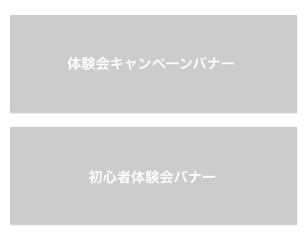
(12-1)
SP版
PC版

 | カスタマイズ説明
 | ・ | カスタマイズ要件
 |  | 備考
 |  |  | デザインに関する仕様については、設計フェーズにて確定とする
 |  |  | ※バナーの追加削除や要素の配置換え等

 | ・ | カスタマイズ要件に記載の内容以外は現行踏襲とする

 | 処理概要（★はカスタマイズ項目）
 | ・ | 管理画面＞コンテンツ管理＞ブロック管理に設定されている、編集/削除可能なブロックを表示する

 | 識別ID |  |  | ラベル |  |  | 書式・制限 |  | 必須 |  | 最大文字数 または最大値 |  | 初期値 |  | 画面部品の説明
 | 12-1 |  |  | 体験会バナー |  |  | 画像 |  | - |  | - |  | - |  | ・押下すると、管理画面＞コンテンツ管理＞ブロック管理で、ブロックのhtml内で各画像に設定しているURLに遷移する

 | 最新記事 レイアウト図
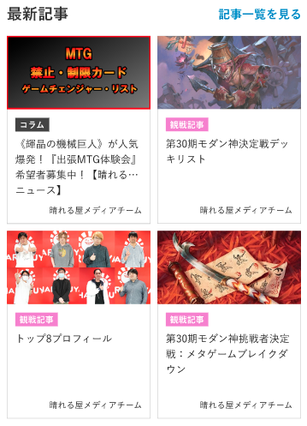
(13-1)
(13-2)
SP版
PC版
(13-3)
(13-4)
(13-5)

 | カスタマイズ説明
 | ・ | カスタマイズ要件
 |  | 備考
 |  |  | デザインに関する仕様については、設計フェーズにて確定とする
 |  |  | ※バナーの追加削除や要素の配置換え等

 | ・ | カスタマイズ要件に記載の内容以外は現行踏襲とする

 | 処理概要（★はカスタマイズ項目）
 | ・ | 管理画面＞コンテンツ管理＞ブロック管理に設定されている、編集/削除可能なブロックを表示する

 | ・ | (13-2)~(13-5)の記事情報について
 |  | ・ | 最新記事jsonファイル作成バッチによって作成されたjsonファイルから動的に取得する
 |  |  | ※ | 最新記事jsonファイル作成バッチは、別紙「0417_基本設計仕様書(バッチ_その他)」のシート「最新記事jsonファイル作成」を参照

 |  | ・ | 4件表示する

 |  | ・ | 押下すると、押下した記事情報の記事詳細画面へ遷移する

 | 識別ID |  |  | ラベル |  |  | 書式・制限 |  | 必須 |  | 最大文字数 または最大値 |  | 初期値 |  | 画面部品の説明
 | 13-1 |  |  | 記事一覧を見る |  |  | リンク |  | - |  | - |  | - |  | ・押下すると、記事一覧画面へ遷移する
 | 13-2 |  |  | 記事のサムネイル画像 |  |  | 画像 |  | - |  | - |  | - |  | ・押下すると、押下した記事情報の記事詳細画面へ遷移する
 | 13-3 |  |  | 記事のカテゴリ |  |  | 画像 |  | - |  | - |  | - |  | ・押下すると、押下した記事情報の記事詳細画面へ遷移する
 | 13-4 |  |  | 記事のタイトル |  |  | ラベル |  | - |  | - |  | - |  | ・押下すると、押下した記事情報の記事詳細画面へ遷移する
 | 13-5 |  |  | 記事の著者 |  |  | ラベル |  | - |  | - |  | - |  | ・押下すると、押下した記事情報の記事詳細画面へ遷移する

 | 晴れる屋チャンネル レイアウト図
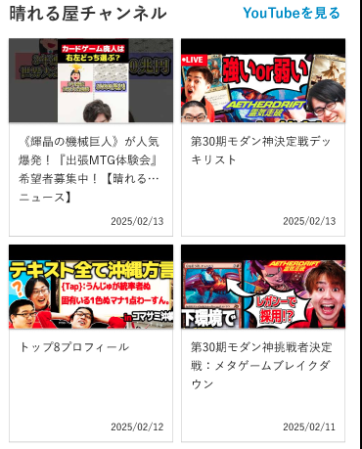
(14-1)
(14-2)
SP版
PC版
(14-3)
(14-4)

 | カスタマイズ説明
 | ・ | カスタマイズ要件
 |  | 備考
 |  |  | デザインに関する仕様については、設計フェーズにて確定とする
 |  |  | ※バナーの追加削除や要素の配置換え等

 | ・ | カスタマイズ要件に記載の内容以外は現行踏襲とする

 | 処理概要（★はカスタマイズ項目）
 | ・ | 管理画面＞コンテンツ管理＞ブロック管理に設定されている、編集/削除可能なブロックを表示する

 | ・ | (14-2)~(14-4)のYouTube動画情報について
 |  | ・ | 以下のURLから動的に取得する
 |  |  | https://api.corp.hareruyamtg.com/user_data/lp/json/latest_videos.json

 |  | ・ | 4件表示する

 |  | ・ | 押下すると、押下した動画のYouTubeサイトをブラウザの新しいタブで開く

 | 識別ID |  |  | ラベル |  |  | 書式・制限 |  | 必須 |  | 最大文字数 または最大値 |  | 初期値 |  | 画面部品の説明
 | 14-1 |  |  | YouTubeを見る |  |  | リンク |  | - |  | - |  | - |  | ・押下すると、ブラウザの新しいタブで以下のURLを開く https://www.youtube.com/@hareruya_mtg ※URLは「晴れる屋 MTG」のYouTubeチャンネルとする
 | 14-2 |  |  | YouTube動画のサムネイル画像 |  |  | 画像 |  | - |  | - |  | - |  | ・押下すると、押下した動画のYouTubeサイトをブラウザの新しいタブで開く
 | 14-3 |  |  | YouTube動画のタイトル |  |  | ラベル |  | - |  | - |  | - |  | ・押下すると、押下した動画のYouTubeサイトをブラウザの新しいタブで開く
 | 14-4 |  |  | YouTube動画の投稿日 |  |  | ラベル |  | - |  | - |  | - |  | ・押下すると、押下した動画のYouTubeサイトをブラウザの新しいタブで開く

支店ECTOP
ドキュメント名 |  |  |  |  |  | フロント_トップ |  |  |  | セクション
プロジェクト名 |  |  |  |  |  | サイトリニューアル |  |  |  | 作成者 |  | 加島 |  | 作成日 | 2025-09-22 | 更新者 | 加島 | 更新日 | 2025-09-30

機能No |  |  | F01-02 |  |  | 機能名 |  | 支店ECTOP |  |  |  |  |  | 概要 | 支店トップページを表示する

 | レイアウト図

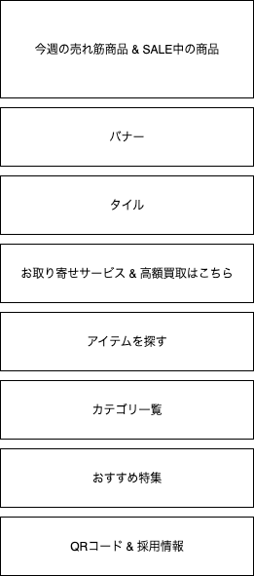
(1)
(2)
(7)
(3)
(4)
(6)
(8)
(5)
SP版
支店店頭PC版
(2)~(9)の画面部品ごとのレイアウト図に、支店店頭PC版のレイアウト図が
含まれているため、以降のレイアウト図は省略
(9)

 | カスタマイズ説明
 | ・ | カスタマイズ要件
 |  | 画面上部に表示される文言表示について
 |  |  | ・ | 「支店店内アカウント」(支店店頭PC)とそれ以外からのアクセスで文言の出しわけを行えるようにする
 |  |  | ※現時点での想定では以下の通り
 |  |  |  | 「支店店内アカウント」(支店店頭PC)からの場合は、商品選択からの注文フローについて表示
 |  |  |  | 「支店店内アカウント」(支店店頭PC)以外からの場合は、通販サイトの案内について表示

 |  | 人気商品ランキングについて
 |  |  | ・ | 人気商品ランキングを削除する

 |  | アイテムを探すの表示について
 |  |  | ・ | 最新セットカテゴリの表示の上部に静的コンテンツとして表示する

 |  | 支店の公開と非公開の制御
 |  |  | ・ | 支店の公開ステータスを確認の上、支店サイトを表示、または非表示にする

 |  | 備考
 |  |  | デザインに関する仕様については、設計フェーズにて確定とする
 |  |  | ※バナーの追加削除や要素の配置換え等

 | ・ | カスタマイズ要件に記載の内容以外は現行踏襲とする

 | 処理概要（★はカスタマイズ項目）
 | ★ | (2)今週の売れ筋商品 & SALE中の商品
 |  | ・ | 今週の売れ筋商品 & SALE中の商品欄に記載

 | ・ | (3)バナー
 |  | ・ | バナー欄に記載

 | ★ | (4)タイル
 |  | ・ | タイル欄に記載

 | ・ | (5)お取り寄せサービス & 高額買取はこちら
 |  | ・ | お取り寄せサービス & 高額買取はこちら欄に記載

 | ★ | (6)アイテムを探す
 |  | ・ | アイテムを探す欄に記載

 | ★ | (7)カテゴリ一覧
 |  | ・ | カテゴリ一覧欄に記載

 | ★ | (8)おすすめ特集
 |  | ・ | おすすめ特集欄に記載

 | ★ | (9)QRコード & 採用情報
 |  | ・ | QRコード & 採用情報欄に記載

 | ★ | 支店店頭PCについて
 |  | ★ | 支店店頭PCかどうかの判定は、ログイン済みの会員の顧客グループが「支店店内アカウント」であるか否かによって制御する

 | ★ | (1)注文方法について
 |  | ★ | 以下1~2の会員の顧客グループに応じた文言を表示する
 |  |  | 1 | 顧客グループが「支店店内アカウント」(支店店頭PC)の場合
 |  |  |  | 「商品をお選びいただき、カート画面へお進みください。ご注文完了後、番号でお呼びいたします。」

 |  |  | 2 | 顧客グループが「支店店内アカウント」以外(非会員も含む)の場合
 |  |  |  | 「このサイトでは、晴れる屋{支店名}での店頭受け取り注文を承っております。配送をご希望の方は、通販サイトをご利用ください。」
 |  |  |  | ※ | {支店名}には、各支店サイトに応じた支店名を表示する (例: トーナメントセンター大阪店)

 | ★ | 以下の赤枠内に表示されていた、現行の商品人気ランキングは削除
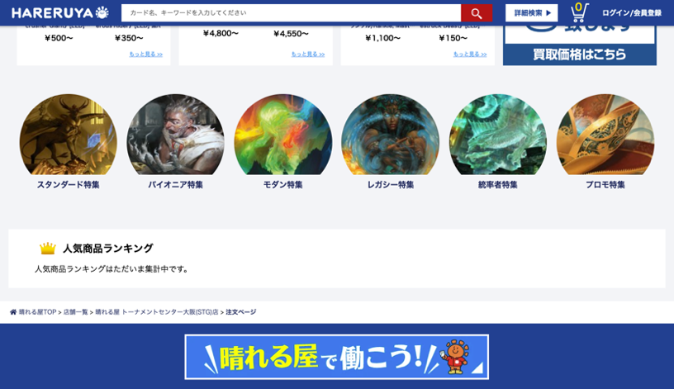

 | ★ | 管理画面＞モール設定＞店舗登録で登録されている支店の公開ステータスに応じて、支店サイトの表示/非表示を制御する

 | 識別ID |  |  | ラベル |  |  | 書式・制限 |  | 必須 |  | 最大文字数 または最大値 |  | 初期値 |  | 画面部品の説明
 | 1 |  |  | 注文方法 |  |  | ラベル |  | - |  | - |  | - |  | ※カスタマイズ対応、「支店店内アカウント」(支店店頭PC)とそれ以外からのアクセスで文言の出しわけを行えるようにする ・会員の顧客グループが「支店店内アカウント」(支店店頭PC)の場合、以下の文言を表示する 「商品をお選びいただき、カート画面へお進みください。ご注文完了後、番号でお呼びいたします。」 ・会員の顧客グループが「支店店内アカウント」以外(非会員も含む)の場合、以下の文言を表示する 「このサイトでは、晴れる屋{支店名}での店頭受け取り注文を承っております。配送をご希望の方は、通販サイトをご利用ください。」 ※{支店名}には、各支店サイトに応じた支店名を表示する (例: トーナメントセンター大阪店)
 | 2 |  |  | 今週の売れ筋商品 & SALE中の商品 |  |  | - |  | - |  | - |  | - |  | ※カスタマイズ対応、今週の売れ筋商品 & SALE中の商品欄に記載
 | 3 |  |  | バナー |  |  | - |  | - |  | - |  | - |  | ・バナー欄に記載
 | 4 |  |  | タイル |  |  | - |  | - |  | - |  | - |  | ※カスタマイズ対応、タイル欄に記載
 | 5 |  |  | お取り寄せサービス & 高額買取はこちら |  |  | - |  | - |  | - |  | - |  | ・お取り寄せサービス & 高額買取はこちら欄に記載
 | 6 |  |  | アイテムを探す |  |  | - |  | - |  | - |  | - |  | ※カスタマイズ対応、新規追加 ・アイテムを探す欄に記載
 | 7 |  |  | カテゴリ一覧 |  |  | - |  | - |  | - |  | - |  | ※カスタマイズ対応、カテゴリ一覧欄に記載
 | 8 |  |  | おすすめ特集 |  |  | - |  | - |  | - |  | - |  | ※カスタマイズ対応、新規追加 ・おすすめ特集欄に記載
 | 9 |  |  | QRコード & 採用情報 |  |  | - |  | - |  | - |  | - |  | ※カスタマイズ対応、QRコード & 採用情報欄に記載

 | 今週の売れ筋商品 & SALE中の商品 レイアウト図
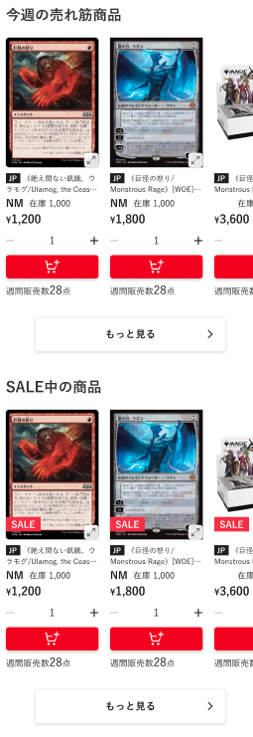
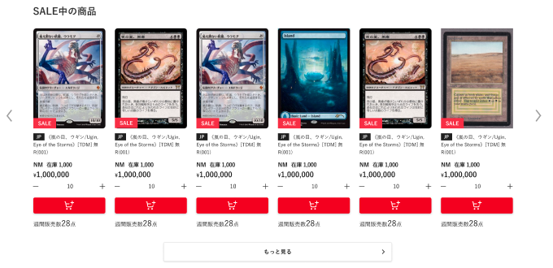
SP版
PC版
(2-1)
(2-2)
(2-3)
(2-4)
(2-5)
(2-6)
(2-7)
(2-8)
(2-9)
(2-10)
(2-11)
(2-12)
(2-14)
(2-15)
(2-13)
マウスオーバーすると、以下のように表示する
・商品画像をグレーアウト
・「画像を拡大」を表示

 | カスタマイズ説明
 | ・ | カスタマイズ要件
 |  | 支店商品の公開と非公開の制御
 |  |  | ・ | 「M03-02商品登録/編集」機能の商品公開ステータスに応じて、商品を表示、または非表示にする

 |  | 今週の売れ筋商品とセール中の商品を表示
 |  |  | ・ | 今週の売れ筋商品とセール中の商品の2か所をランダム表示エリアとし、表示箇所が入れ替わる
 |  |  | → | 今週の売れ筋商品とSALE中の商品の2か所をランダムにしないため、除去する

 |  | 備考
 |  |  | デザインに関する仕様については、設計フェーズにて確定とする
 |  |  | ※バナーの追加削除や要素の配置換え等

 | ・ | カスタマイズ要件に記載の内容以外は現行踏襲とする

 | 処理概要（★はカスタマイズ項目）
 | ★ | 「今週の売れ筋商品」では、以下1~3の条件で商品を表示する
 |  | 1 | 期間別販売数集計バッチによって作成した販売数集計データを基に、1週間の販売数が多い順に表示する
 |  |  | ※ | 期間別販売数集計バッチについては、別紙「0404_基本設計仕様書(バッチ_商品管理)」のシート「期間別販売数集計」を参照
 |  | 2 | 最大30位まで取得
 |  | 3 | 1件もなければ表示しない

 | ★ | 「SALE中の商品」では、以下1~10の条件で商品を表示する
 |  | 1 | 支店の商品公開ステータスが「公開」であること
 |  |  | ※ | カスタマイズ要件より追加
 |  | 2 | システムで廃止していない商品
 |  |  | ※ | 本店に統合のため追加
 |  | 3 | 表示されている店舗の在庫が1以上
 |  | 4 | セールタグの商品
 |  |  | ※ | セールタグは時期により名称が異なるため、運用で固定タグの名称を変更する
 |  | 5 | セール中である(セールフラグが1である)
 |  | 6 | 商品の販売価格が1円以上
 |  | 7 | 状態ごとに同一商品が複数あれば、カードの状態が最も良いもの
 |  | 8 | 商品の並び順はランダム
 |  | 9 | 最大30件取得
 |  | 10 | 1件もなければ表示しない

 | ・ | (2-1)商品画像の読込中は、ローディングが表示される

 | ・ | (2-3)~(2-4)を押下すると、押下した商品の商品詳細画面へ遷移する

 | ★ | (2-14)もっと見るを押下すると、以下1~2の条件で絞り込まれた商品一覧画面へ遷移する
 |  | 1 | セールタグの商品
 |  | 2 | セール中(セールフラグが1)の商品

 | 識別ID |  |  | ラベル |  |  | 書式・制限 |  | 必須 |  | 最大文字数 または最大値 |  | 初期値 |  | 画面部品の説明
 | 2-1 |  |  | 商品画像 |  |  | 画像 |  | - |  | - |  | - |  | ・押下すると、商品画像の拡大が表示される ・PC版でマウスオーバーすると、以下のようにする ・商品画像をグレーアウト ・「画像を拡大」を表示
 | 2-2 |  |  | 商品画像拡大 |  |  | 商品画像拡大ボタン |  | - |  | - |  | - |  | ・押下すると、(2-1)商品画像の拡大を表示する ・SP版のみに表示する
 | 2-3 |  |  | カード言語 |  |  | ラベル |  | - |  | - |  | - |  | ・カード商品のみに表示する ・商品に登録されている言語コードを表示する ・押下すると、押下した商品の商品詳細画面へ遷移する
 | 2-4 |  |  | 商品名 |  |  | ラベル |  | - |  | - |  | - |  | ・商品がカードかつFoilが「あり」の場合、以下のように表示する 【Foil】商品名 (例)【Foil】(003)《アラシンの日輪盾/Arashin Sunshield》[TDM] 白C ・押下すると、押下した商品の商品詳細画面へ遷移する
 | 2-5 |  |  | 状態 |  |  | ラベル |  | - |  | - |  | - |  | ・カード商品のみに表示する
 | 2-6 |  |  | 在庫 |  |  | ラベル |  | - |  | - |  | - |  | -
 | 2-7 |  |  | 価格 |  |  | ラベル |  | - |  | - |  | - |  | -
 | 2-8 |  |  | マイナス |  |  | 商品数減ボタン |  | - |  | - |  | - |  | ・押下すると、(2-9)商品数を1つ減らす ・(2-9)商品数が1の場合に押下すると、(2-9)商品数を(2-6)在庫の数にする ・在庫がない商品の場合、表示しない
 | 2-9 |  |  | 商品数 |  |  | ラベル |  | - |  | - |  | - |  | ・在庫がない商品の場合、表示しない
 | 2-10 |  |  | プラス |  |  | 商品数増ボタン |  | - |  | - |  | - |  | ・押下すると、(2-9)商品数を1つ増やす ・(2-9)商品数が(2-6)在庫の数の場合に押下すると、(2-9)商品数を1にする ・在庫がない商品の場合、表示しない
 | 2-11 |  |  | カートに入れる |  |  | ボタン |  | - |  | - |  | - |  | ・押下すると、(2-9)商品数の数量分商品をカートに追加する ・在庫がない商品の場合、表示しない
 | 2-12 |  |  | SALE |  |  | ラベル |  | - |  | - |  | - |  | ・セール商品(セールフラグが1)の場合のみ表示する
 | 2-13 |  |  | もっと見る |  |  | リンク |  | - |  | - |  | - |  | ・押下すると、以下1~2の条件で絞り込まれた商品一覧画面へ遷移する 1 セールタグの商品 2 セール中(セールフラグが1)の商品
 | 2-14 |  |  | 左スライド |  |  | スライドボタン |  | - |  | - |  | - |  | ・押下すると、表示されている商品を左へ1つスライドする ・PC版のみに表示される
 | 2-15 |  |  | 右スライド |  |  | スライドボタン |  | - |  | - |  | - |  | ・押下すると、表示されている商品を右へ1つスライドする ・PC版のみに表示される

 | バナー レイアウト図

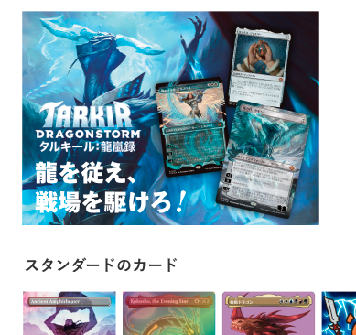
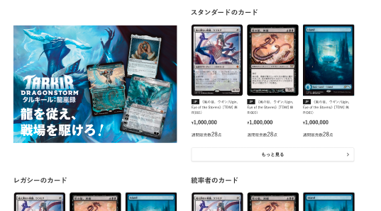
(3-1)
SP版
PC版

 | カスタマイズ説明
 | ・ | カスタマイズ要件
 |  | 備考
 |  |  | デザインに関する仕様については、設計フェーズにて確定とする
 |  |  | ※バナーの追加削除や要素の配置換え等

 | ・ | カスタマイズ要件に記載の内容以外は現行踏襲とする

 | 処理概要（★はカスタマイズ項目）
 | ・ | (1)バナーの画像とリンク先URLは、管理画面＞コンテンツ管理＞トップページ管理で設定できる
 |  | ※ | トップページ管理については、別紙「0210_基本設計仕様書(コンテンツ管理)」のシート「トップページ管理」を参照

 | 識別ID |  |  | ラベル |  |  | 書式・制限 |  | 必須 |  | 最大文字数 または最大値 |  | 初期値 |  | 画面部品の説明
 | 3-1 |  |  | バナー |  |  | 画像 |  | - |  | - |  | - |  | ・バナーの画像とリンク先URLは管理画面＞コンテンツ管理＞トップページ管理にて設定できる ※トップページ管理については、別紙「0210_基本設計仕様書(コンテンツ管理)」のシート「トップページ管理」を参照

 | タイル レイアウト図

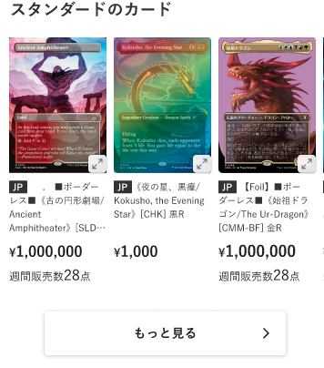
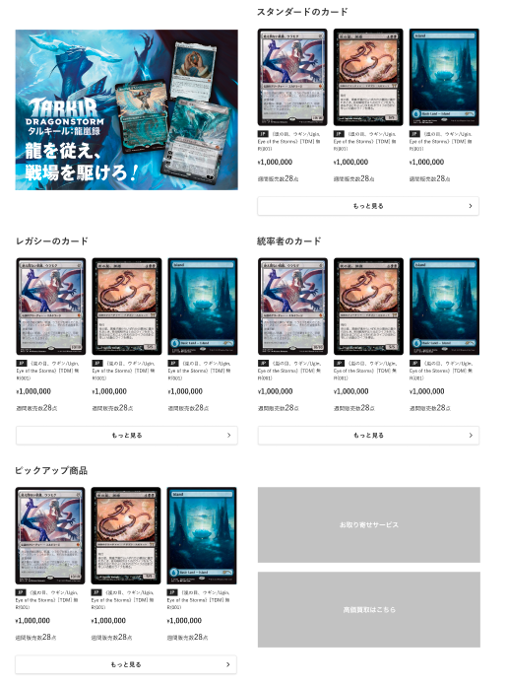
(4-1)
SP版
PC版
他タイル3件を出力繰り返し（記載省略）
(4-2)
(4-3)
(4-4)
(4-5)
(4-6)
(4-7)
(4-8)

 | カスタマイズ説明
 | ・ | カスタマイズ要件
 |  | 支店商品の公開と非公開の制御
 |  |  | ・ | 「M03-02商品登録/編集」機能の商品公開ステータスに応じて、商品を表示、または非表示にする

 |  | 備考
 |  |  | デザインに関する仕様については、設計フェーズにて確定とする
 |  |  | ※バナーの追加削除や要素の配置換え等

 | ・ | カスタマイズ要件に記載の内容以外は現行踏襲とする

 | 処理概要（★はカスタマイズ項目）
 | ・ | タイルは管理画面＞コンテンツ管理＞トップページ管理にて設定できる
 |  | ※ | トップページ管理については、別紙「0210_基本設計仕様書(コンテンツ管理)」のシート「トップページ管理」を参照

 | ・ | (4-4)~(4-5)を押下すると、押下した商品の商品詳細画面へ遷移する

 | ★ | 商品ごとに支店の商品公開ステータスを取得し、公開/非公開を制御する

 | 識別ID |  |  | ラベル |  |  | 書式・制限 |  | 必須 |  | 最大文字数 または最大値 |  | 初期値 |  | 画面部品の説明
 | 4-1 |  |  | タイルのタイトル |  |  | ラベル |  | - |  | - |  | - |  | -
 | 4-2 |  |  | 商品画像 |  |  | 画像 |  | - |  | - |  | - |  | ・押下すると、押下した商品の商品詳細画面へ遷移する
 | 4-3 |  |  | 商品画像拡大 |  |  | 商品画像拡大ボタン |  | - |  | - |  | - |  | ・押下すると、(4-2)商品画像の拡大を表示する ・SP版のみに表示する
 | 4-4 |  |  | カード言語 |  |  | ラベル |  | - |  | - |  | - |  | ・カード商品のみに表示する ・商品に登録されている言語コードを表示する ・押下すると、押下した商品の商品詳細画面へ遷移する
 | 4-5 |  |  | 商品名 |  |  | ラベル |  | - |  | - |  | - |  | ・商品がカードかつFoilが「あり」の場合、以下のように表示する 【Foil】商品名 (例)【Foil】(003)《アラシンの日輪盾/Arashin Sunshield》[TDM] 白C ・押下すると、押下した商品の商品詳細画面へ遷移する
 | 4-6 |  |  | 価格 |  |  | ラベル |  | - |  | - |  | - |  | -
 | 4-7 |  |  | 週間販売数 |  |  | ラベル |  | - |  | - |  | - |  | ・期間別販売数集計バッチで出力された過去1週間のうちに本店サイトで注文された商品数を表示する ※期間別販売数集計バッチについては、別紙「0404_基本設計仕様書(バッチ_商品管理)」のシート「期間別販売数集計」を参照 ・過去1週間のうちに本店サイトで注文されていない場合、非表示にする
 | 4-8 |  |  | もっと見る |  |  | リンク |  | - |  | - |  | - |  | ・押下すると、管理画面＞コンテンツ管理＞トップページ管理の設定に応じた条件で絞り込まれた商品一覧に遷移する ※トップページ管理については、別紙「0210_基本設計仕様書(コンテンツ管理)」のシート「トップページ管理」を参照

 | お取り寄せサービス & 高額買取はこちら レイアウト図

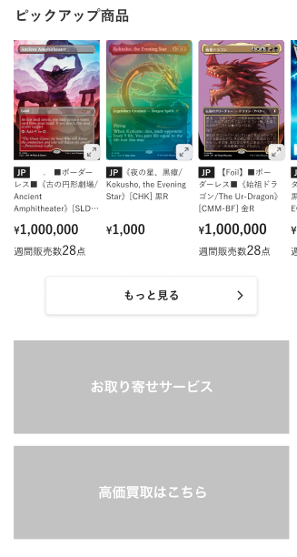
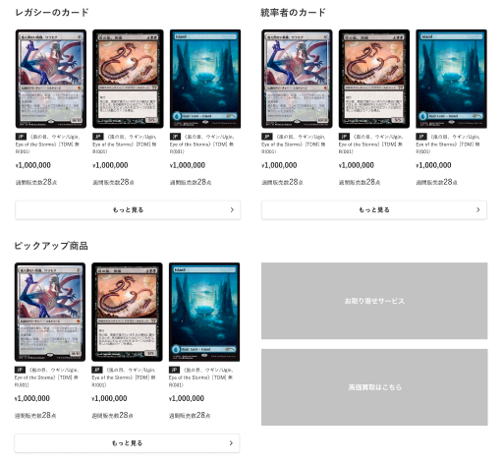
(5-1)
SP版
PC版
(5-2)

 | カスタマイズ説明
 | ・ | カスタマイズ要件
 |  | 備考
 |  |  | デザインに関する仕様については、設計フェーズにて確定とする
 |  |  | ※バナーの追加削除や要素の配置換え等

 | ・ | カスタマイズ要件に記載の内容以外は現行踏襲とする

 | 処理概要（★はカスタマイズ項目）
 | ・ | (5-1)お取り寄せサービスを押下すると、各支店でお取り寄せサービス申込みできるGoogleフォームに遷移する

 | ・ | (5-2)高額買取はこちらを押下すると、ネット買取トップページに遷移する

 | 識別ID |  |  | ラベル |  |  | 書式・制限 |  | 必須 |  | 最大文字数 または最大値 |  | 初期値 |  | 画面部品の説明
 | 5-1 |  |  | お取り寄せサービス |  |  | 画像 |  | - |  | - |  | - |  | ・押下すると、各支店でお取り寄せサービス申込みできるGoogleフォームに遷移する
 | 5-2 |  |  | 高額買取はこちら |  |  | 画像 |  | - |  | - |  | - |  | ・押下すると、ネット買取トップページに遷移する

 | アイテムを探す レイアウト図

(6-1)
(6-2)
(6-5)
(6-6)
(4-1)~(4-6)出力繰り返し（記載省略）
SP版
PC版
(6-3)
(6-4)

 | カスタマイズ説明
 | ・ | カスタマイズ要件
 |  | アイテムを探すの表示について
 |  |  | ・ | 最新セットカテゴリの表示の上部に静的コンテンツとして表示する
 |  |  |  | 3つ固定で表示する
 |  |  |  | 表示内容は「予約、予約、最新」「予約、最新、最新」などデザイン基本設計で決定する

 |  | 備考
 |  |  | デザインに関する仕様については、設計フェーズにて確定とする
 |  |  | ※バナーの追加削除や要素の配置換え等

 | ・ | カスタマイズ要件に記載の内容以外は現行踏襲とする

 | 処理概要（★はカスタマイズ項目）
 | ★ | 新規機能として追加する

 | ★ | 管理画面＞コンテンツ管理＞ブロック管理に設定されている、編集可能なブロックを表示する
 |  | ※ | 本店と支店（支店は全て共通）で異なるブロックを表示する

 | ★ | (6-1)~(6-6)は静的コンテンツとする

 | ★ | (6-5)カテゴリを押下すると、押下したカテゴリで絞り込まれた商品一覧画面へ遷移する

 | ★ | (6-6)通常盤以外のカードセットを押下すると、押下したカードセットで絞り込まれた商品一覧画面へ遷移する

 | 識別ID |  |  | ラベル |  |  | 書式・制限 |  | 必須 |  | 最大文字数 または最大値 |  | 初期値 |  | 画面部品の説明
 | 6-1 |  |  | ラベル |  |  | ラベル |  | - |  | - |  | - |  | -
 | 6-2 |  |  | カードセット画像 |  |  | 画像 |  | - |  | - |  | - |  | -
 | 6-3 |  |  | シンボル画像 |  |  | 画像 |  | - |  | - |  | - |  | -
 | 6-4 |  |  | 通常盤カードセット名 |  |  | ラベル |  | - |  | - |  | - |  | -
 | 6-5 |  |  | カテゴリ |  |  | リンク |  | - |  | - |  | - |  | ・押下すると、押下したカテゴリで絞り込まれた商品一覧画面へ遷移する
 | 6-6 |  |  | 通常盤以外のカードセット |  |  | リンク |  | - |  | - |  | - |  | ・押下すると、押下したカードセットで絞り込まれた商品一覧画面へ遷移する

 | カテゴリ一覧 レイアウト図

SP版
PC版

 | カスタマイズ説明
 | ・ | カスタマイズ要件
 |  | 最新セットカテゴリの表示
 |  |  | ※ | ECTOPと同じ要件とする

 |  | 最新セット以外のカテゴリ表示
 |  |  | ※ | ECTOPと同じ要件とする

 |  | カテゴリに表示されるレアリティについて
 |  |  | ※ | ECTOPと同じ要件とする

 |  | 備考
 |  |  | デザインに関する仕様については、設計フェーズにて確定とする
 |  |  | ※バナーの追加削除や要素の配置換え等

 | ・ | カスタマイズ要件に記載の内容以外は現行踏襲とする

 | 処理概要（★はカスタマイズ項目）
 | ・ | 画面部品及び処理概要については、別紙「0303_基本設計仕様書(フロント_商品)」のシート「カテゴリ一覧」を参照

 | ★ | カテゴリの支店表示フラグを参照し、表示/非表示を制御する

 | おすすめ特集 レイアウト図

(8-1)
SP版
PC版

 | カスタマイズ説明
 | ・ | カスタマイズ要件
 |  | 備考
 |  |  | デザインに関する仕様については、設計フェーズにて確定とする
 |  |  | ※バナーの追加削除や要素の配置換え等

 | ・ | カスタマイズ要件に記載の内容以外は現行踏襲とする

 | 処理概要（★はカスタマイズ項目）
 | ★ | 新規機能として追加する

 | ★ | 管理画面＞コンテンツ管理＞ブロック管理に設定されている、編集可能なブロックを表示する

 | 識別ID |  |  | ラベル |  |  | 書式・制限 |  | 必須 |  | 最大文字数 または最大値 |  | 初期値 |  | 画面部品の説明
 | 8-1 |  |  | バナー画像 |  |  | 画像 |  | - |  | - |  | - |  | ・押下すると、html内で各画像に設定しているURLに遷移する

 | QRコード & 採用情報 レイアウト図


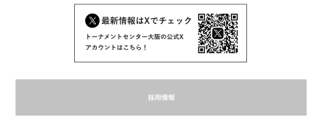
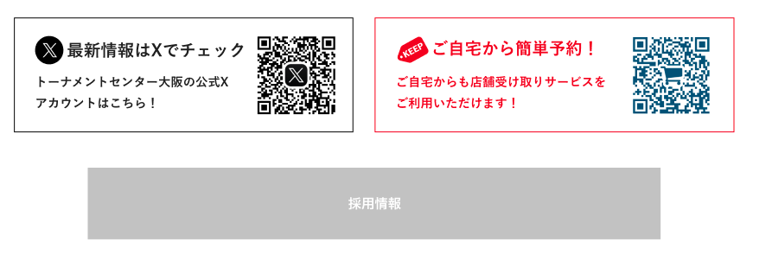
(9-1)
SP版
PC版
(9-2)
支店店頭PC版
(9-3)

 | カスタマイズ説明
 | ・ | カスタマイズ要件
 |  | QRコードについて
 |  |  | ・ | 店舗のX公式アカウントQRコードを表示する
 |  |  | ・ | 店舗受取についてのQRコードを表示する

 |  | 採用情報について
 |  |  | ・ | 採用リンクを表示する

 |  | 備考
 |  |  | デザインに関する仕様については、設計フェーズにて確定とする
 |  |  | ※バナーの追加削除や要素の配置換え等

 | ・ | カスタマイズ要件に記載の内容以外は現行踏襲とする

 | 処理概要（★はカスタマイズ項目）
 | ★ | 新規機能として追加する

 | ★ | 管理画面＞コンテンツ管理＞ブロック管理に設定されている、編集可能なブロックを表示する

 | ★ | (9-1)店舗のX公式アカウントQRコードでは、管理画面＞モール設定＞店舗登録で、店舗ごとに設定された「X公式アカウントURL」の
 |  | QRコードを生成して表示する
 |  | ※ | 別紙「0209_基本設計仕様書(基本情報設定)」のシート「店舗登録」を参照
 |  | ★ | 支店店内アカウントでない場合は、最新情報はXでチェックのQRコードがセンターに来るよう調整する

 | ★ | (9-3)ご自宅から簡単予約について
 |  | ★ | ログイン済みの会員の顧客グループが「支店店内アカウント」(支店店頭PC)の場合のみ、表示する

 |  | ★ | 支店ECTOPのURLのQRコードを生成して表示する

 | ★ | 採用情報を押下すると、ブラウザの新しいタブで、以下URLの採用ページを開く
 |  | https://corp.hareruyamtg.com/recruit

 | 識別ID |  |  | ラベル |  |  | 書式・制限 |  | 必須 |  | 最大文字数 または最大値 |  | 初期値 |  | 画面部品の説明
 | 9-1 |  |  | 店舗のX公式アカウントQRコード |  |  | 画像 |  | - |  | - |  | - |  | ・管理画面＞モール設定＞店舗登録で、店舗ごとに設定された「X公式アカウントURL」のQRコードを生成して表示する ※別紙「0209_基本設計仕様書(基本情報設定)」のシート「店舗登録」を参照
 | 9-2 |  |  | 採用情報 |  |  | 画像 |  | - |  | - |  | - |  | ・PC版のみに表示される ・押下すると、以下URLの採用ページ遷移する https://corp.hareruyamtg.com/recruit
 | 9-3 |  |  | ご自宅から簡単予約 |  |  | 画像 |  | - |  | - |  | - |  | ・ログイン済みの会員の顧客グループが+AG122の場合のみ、表示する ・支店ECTOPのURLのQRコードを生成して表示する

